Nguyễn Mạnh Cường_Automatic tes
 | BÁO CÁO KIỂM THỬ TỰ ĐỘNG
 | Kịch bản kiểm thử: Thanh toán và xử lý hóa đơn (VNPay và xem lại vé). Ngày báo cáo: 10/06/2026 Người thực hiện: Nguyễn Mạnh Cường
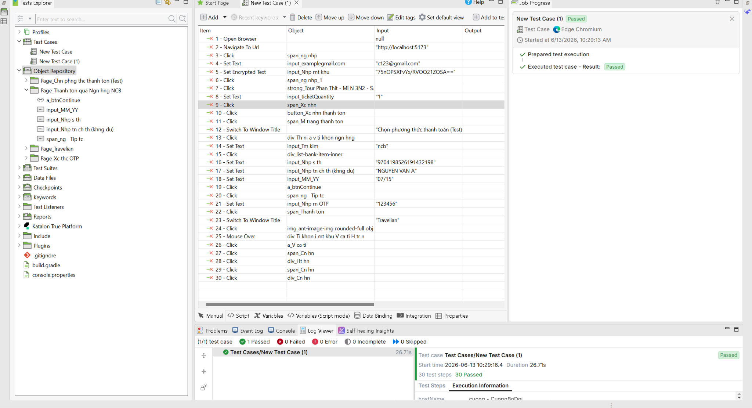
I. Giới thiệu
Báo cáo này nhằm đánh giá toàn diện hiệu quả, độ tin cậy và tính chính xác của luồng kiểm thử tự động hóa cho Module "Thanh toán và Xử lý hóa đơn" trong "Hệ thống Website bán tour du lịch". Quá trình kiểm thử được thực hiện thông qua công cụ Katalon Studio (phiên bản WebUI), tập trung giám sát chặt chẽ các tính năng như thanh toán trực tuyến qua cổng VNPay, tiến trình xử lý hóa đơn tự động của hệ thống và khả năng truy xuất, xem lại vé của người dùng.
Mục tiêu chính của kịch bản kiểm thử là xác minh các chức năng cốt lõi thuộc luồng thanh toán phải hoạt động ổn định và chính xác trong nhiều điều kiện khác nhau. Các mục tiêu cụ thể bao gồm: - Đảm bảo tính toàn vẹn của dữ liệu từ khi người dùng bắt đầu chọn phương thức thanh toán cho đến khi hệ thống chuyển hướng thành công đến cổng VNPay. - Xác thực khả năng khởi tạo giao dịch an toàn, truyền tải đúng thông tin mã đơn hàng, số tiền và các tham số bảo mật sang môi trường Sandbox của VNPay. - Mô phỏng và kiểm soát các kịch bản phản hồi từ VNPay (bao gồm giao dịch thành công, giao dịch thất bại) để đảm bảo hệ thống cập nhật đúng trạng thái Database. - Kiểm tra trải nghiệm người dùng (UX) sau khi thanh toán: hiển thị ngay lập tức thông báo trạng thái, tự động xuất hóa đơn điện tử và cập nhật vé với trạng thái "Đã thanh toán". Trọng tâm đặc biệt của đợt kiểm thử này là loại trừ các rủi ro liên quan đến bảo mật tài chính, đảm bảo trải nghiệm liền mạch không gián đoạn, và duy trì tính nhất quán của trạng thái đơn hàng (Booking Status) trước và sau khi thanh toán.

II. Phương pháp kiểm thử
1. Loại kiểm thử - Kiểm thử chức năng (Functional Testing): Tập trung xác minh từng chức năng đơn lẻ như nút "Thanh toán", ô nhập liệu thẻ VNPay, khả năng bắt lỗi (validation) khi nhập sai thông tin và quá trình tính toán tổng tiền hóa đơn có chính xác theo yêu cầu nghiệp vụ hay không. - Kiểm thử End-to-End (E2E Testing): Kiểm tra toàn diện luồng nghiệp vụ từ đầu đến cuối (User Journey). Từ bước người dùng đang ở trang Chi tiết Booking -> Chọn phương thức VNPay -> Chuyển hướng sang cổng thanh toán -> Nhập thông tin thẻ Sandbox -> Xác thực OTP -> Chuyển hướng ngược lại về website (Callback Return) -> Nhận thông báo thành công -> Xem chi tiết Hóa đơn/Vé. - Kiểm thử Tích hợp (Integration Testing - UI Level): Đánh giá sự giao tiếp trơn tru giữa Frontend (giao diện người dùng), Backend (API xử lý thanh toán) và Third-party (Cổng thanh toán VNPay) thông qua các phản hồi hiển thị trên màn hình. 2. Phương pháp tiếp cận - Tiếp cận theo mô hình "Hộp đen" (Black-box Testing): Các kịch bản được thiết kế hoàn toàn dựa trên góc nhìn của người dùng cuối (End-user). Kịch bản tương tác với hệ thống qua giao diện (UI) mà không cần can thiệp vào mã nguồn nội bộ, đảm bảo tính khách quan tối đa. - Cơ chế mô phỏng hành động: Sử dụng các từ khóa cốt lõi của Katalon WebUI (như click, setText, navigateToUrl) kết hợp với các cơ chế chờ thông minh (waitForElementVisible, waitForPageLoad) để xử lý các độ trễ mạng khi giao tiếp với cổng VNPay. - Chiến lược Xác minh kết quả (Verification & Assertion): Áp dụng các lệnh kiểm chứng nghiêm ngặt tại từng chốt chặn quan trọng. Ví dụ: verifyElementVisible (đảm bảo nút bấm xuất hiện), verifyMatch (so sánh chính xác nội dung văn bản trả về như "Đã thanh toán"), và kiểm tra hiển thị thông tin hóa đơn. - Quản lý Dữ liệu kiểm thử (Test Data): Dữ liệu thẻ Sandbox của VNPay (Số thẻ: 9704198526191432198, Tên: NGUYEN VAN A, Ngày: 07/15) được sử dụng nhất quán để giả lập các luồng thanh toán thành công. Dữ liệu được cô lập để không ảnh hưởng đến số liệ

III. Công cụ kiểm thử
- Công cụ tự động hóa: Katalon Studio - Nền tảng: Web Application - Ứng dụng được kiểm thử: Hệ thống Website bán tour du lịch

IV. PHÂN TÍCH CHI TIẾT KỊCH BẢN KIỂM THỬ
Phần này sẽ phân tích chi tiết từng khối lệnh trong kịch bản kiểm thử tự động, giải thích mục đích và hoạt động của chúng.

4.1. Khởi tạo và Thiết lập Môi trường
Kịch bản bắt đầu bằng việc nạp các thư viện cần thiết và mở trình duyệt.
Mã nguồn | Diễn giải
import static com.kms.katalon.core.checkpoint.CheckpointFactory.findCheckpoint import static com.kms.katalon.core.testobject.ObjectRepository.findTestObject import com.kms.katalon.core.webui.keyword.WebUiBuiltInKeywords as WebUI import com.kms.katalon.core.model.FailureHandling as FailureHandling

4.2. Giai đoạn 1: Điều hướng đến trang thanh toán VNPay
Mã nguồn | Diễn giải
WebUI.openBrowser('') WebUI.navigateToUrl('http://localhost:3000/booking/123') WebUI.click(findTestObject('Booking/Radio_Payment_VNPay')) WebUI.click(findTestObject('Booking/Button_PayNow')) WebUI.verifyElementVisible(findTestObject('VNPay/Input_CardNumber')) | Mở trình duyệt và truy cập trang thanh toán đơn hàng. Chọn phương thức thanh toán VNPay và nhấn "Thanh toán". Xác minh trình duyệt đã chuyển hướng sang cổng thanh toán VNPay Sandbox.

4.3. Giai đoạn 2: Luồng chính - Thực hiện thanh toán VNPay
Mã nguồn | Diễn giải
WebUI.setText(findTestObject('VNPay/Input_CardNumber'), '9704198526191432198') WebUI.setText(findTestObject('VNPay/Input_CardHolderName'), 'NGUYEN VAN A') WebUI.setText(findTestObject('VNPay/Input_CardDate'), '07/15') WebUI.click(findTestObject('VNPay/Button_Continue')) WebUI.setText(findTestObject('VNPay/Input_OTP'), '123456') WebUI.click(findTestObject('VNPay/Button_Confirm')) | Nhập thông tin thẻ Sandbox của VNPay (số thẻ, tên chủ thẻ, ngày phát hành). Nhập mã OTP giả lập (nếu có) và xác nhận thanh toán.

4.4. Giai đoạn 3: Xử lý hóa đơn và xem lại vé (Callback)
Mã nguồn | Diễn giải
WebUI.verifyElementVisible(findTestObject('Invoice/Text_PaymentSuccess'), 15) WebUI.click(findTestObject('Invoice/Button_ViewTicket')) WebUI.verifyElementVisible(findTestObject('Ticket/Text_TourInfo'), 10) WebUI.verifyMatch(WebUI.getText(findTestObject('Ticket/Text_PaymentStatus')), 'Đã thanh toán', false) WebUI.closeBrowser() | Sau khi VNPay trả về callback, hệ thống hiển thị thông báo thanh toán thành công. Người dùng click xem lại vé, kịch bản kiểm tra hiển thị thông tin vé. Xác nhận trạng thái thanh toán là "Đã thanh toán". Đóng trình duyệt để kết thúc phiên kiểm thử.

Nguyễn Mạnh Cường_UC kiểm tra
MODULE 3: THANH TOÁN VÀ XỬ LÍ HÓA ĐƠN

I. Thống kê
ProjectName: |  | Hệ thống website bán tour du lịch
Version: |  | 1.0
Test environment: |  | Windows 11
Author: |  | Nguyễn Mạnh Cường
Create date: |  | 09/05/2026
Evaluate: |  | Ưu điểm cực mạnh: Kỹ năng xử lý đồng bộ hóa (Database Locking chống Overbooking), bắt lỗi tinh vi (chia khối try/catch chống sập dây chuyền) và tư duy toán học loại bỏ sai số giao dịch. Nhược điểm nhỏ: Hard-code text, chưa tận dụng bulkCreate để tối ưu truy vấn Database vòng lặp, và cần thiết kế thêm Caching (Redis) nếu muốn mở rộng quy mô (Scale).
Pass | Fail | Untested | N/A | Total
51 | 0 | 0 | 1 | 52

II. Các chức năng của module
STT | Chức năng |  | Test / Untest |  | Lý do (nếu không test) |  | Kỹ thuật test |  | Lý do chọn kỹ thuật test |  | Ghi chú
1 | Tìm kiếm hóa đơn |  | Test |  |  |  | Metamorphic testing (Kiểm thử biến hình), Equivalence Partitioning (Phân vùng tương đương) |  | Equivalence Partitioning: Giúp giảm số lượng test case bằng cách chia các giá trị tìm kiếm thành các nhóm (hợp lệ, không hợp lệ, ký tự đặc biệt, trống) mà vẫn đảm bảo độ bao phủ. Pairwise testing: Tối ưu hóa việc kiểm tra sự kết hợp giữa các bộ lọc tìm kiếm (ví dụ: tìm kiếm theo mã đơn hàng) để tìm ra lỗi phát sinh từ sự tương tác giữa các điều kiện mà không cần test mọi trường hợp. Metamorphic testing: Phù hợp để kiểm tra tính đúng đắn của kết quả tìm kiếm
2 | Thanh toán hóa đơn |  | Test |  |  |  | Decision Table Testing (Kiểm thử bảng quyết định), State transition testing (Kiểm thử chuyển đổi trạng thái) |  | Decision Table Testing: Để chặn các lỗ hổng nghiêm trọng như: thanh toán 2 lần cho 1 hóa đơn, hóa đơn đã hủy nhưng vẫn trừ tiền, hoặc đang kẹt ở cổng thanh toán nhưng lại báo thành công. State transition testing: Có rất nhiều điều kiện (If-Else) đan chéo nhau quyết định việc thanh toán có thành công hay không. Bảng quyết định giúp bạn list ra mọi kịch bản để không sót case nào dẫn đến việc tính sai tiền của khách.
3 | Xem lại danh sách đơn/vé của người dùng |  | Test |  |  |  | Equivalence Partitioning (Phân vùng tương đương), Decision Table Testing (Kiểm thử bảng quyết định) |  | Equivalence Partitioning: Danh sách vé của một người có thể từ 0 vé cho đến hàng ngàn vé. Bạn cần đảm bảo UI không bị vỡ và hệ thống tải dữ liệu mượt mà ở mọi ranh giới số lượng. Decision Table: Khách hàng thường muốn tìm lại vé cũ bằng cách kết hợp nhiều điều kiện

III. Các testcase
ID | Feature | Testcase Purpose |  | Testcase Description |  | Input |  | Expected Output |  | Date | Result | Note
1. Tìm kiếm hóa đơn
TTHD_1 | Giao diện màn hình | Kiểm tra tổng thể giao diện màn hình |  | Kiểm tra về bố cục, font chữ, chính tả, màu chữ |  |  |  | Các label, textbox cùng font chữ cỡ chữ, căn lề trái, có độ dài, rộng và khoảng cách bằng nhau, không xô lệch. - Không có lỗi về chính tả, cấu trúc câu, ngữ pháp trên màn hình |  | 09/05/2026 | Pass | 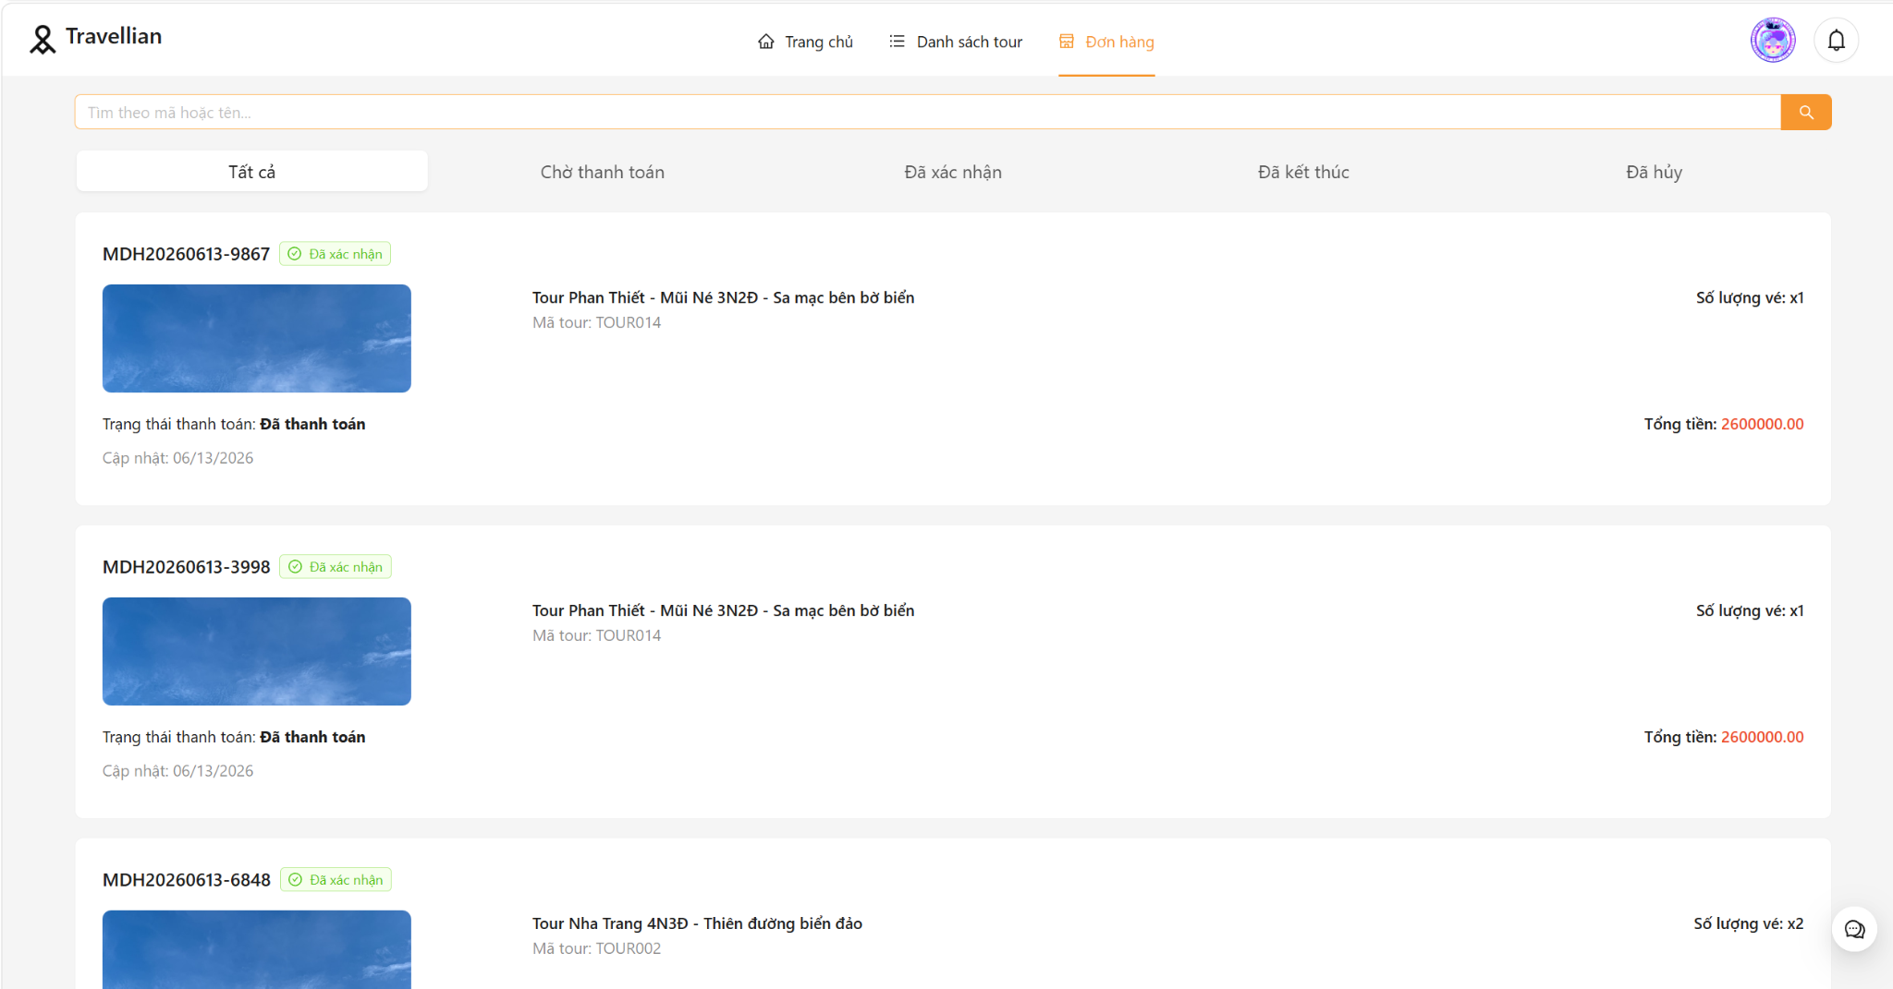
TTHD_2 | Giao diện màn hình | Kiểm tra giao diện khi thu nhỏ, phóng to |  | 1. Nhấn phím Ctrl - 2. Nhấn phim Ctrl + |  |  |  | Màn hình thu nhỏ, phóng to tương ứng và không bị vỡ giao diện |  | 09/05/2026 | Pass
TTHD_3 | Giao diện màn hình | Kiểm tra thứ tự di chuyển trỏ trên màn hình khi nhấn phím Tab |  | Forcus vào màn hình. Nhấn Tab liên tục |  |  |  | Con trỏ di chuyển lần lượt theo thứ tự: Từ trái qua phải, từ trên xuống dưới. |  | 09/05/2026 | Pass
TTHD_4 | Giao diện màn hình | Kiểm tra thứ tự con trỏ di chuyển ngược lại trên màn hình khi nhấn Shift-Tab |  | Forcus vào màn hình. Nhấn phím Shift-Tab liên tục |  |  |  | Con trỏ di chuyển lần lượt theo thứ tự: từ dưới lên trên, từ phải qua trái. |  | 09/05/2026 | Pass
TTHD_5 | Giao diện màn hình | Kiểm tra thực hiện chức năng của button khi nhấn enter |  | focus vào button và nhấn enter |  |  |  | Nếu đang focus vào 1 button thì sẽ thực hiện chức năng của button |  | 09/05/2026 | Pass
TTHD_6 | Giao diện màn hình | Kiểm tra danh sách đơn hàng |  | focus chuột vào màn hình xem có hiển thị danh sách đơn hàng hay không |  |  |  | Hiển thị danh sách các đơn hàng |  | 09/05/2026 | Pass
TTHD_7 | Giao diện màn hình | Kiểm tra chia trang |  |  |  |  |  | Chia trang khi số lượng dữ liệu lớn |  | 09/05/2026 | Pass
TTHD_8 | Kiểm tra chức năng | kiểm tra bộ lọc chờ thanh toán |  | nhấp chuột vào danh mục chờ thanh toán |  |  |  | Hiển thị danh sách đơn hàng chờ thanh toán |  | 09/05/2026 | Pass | 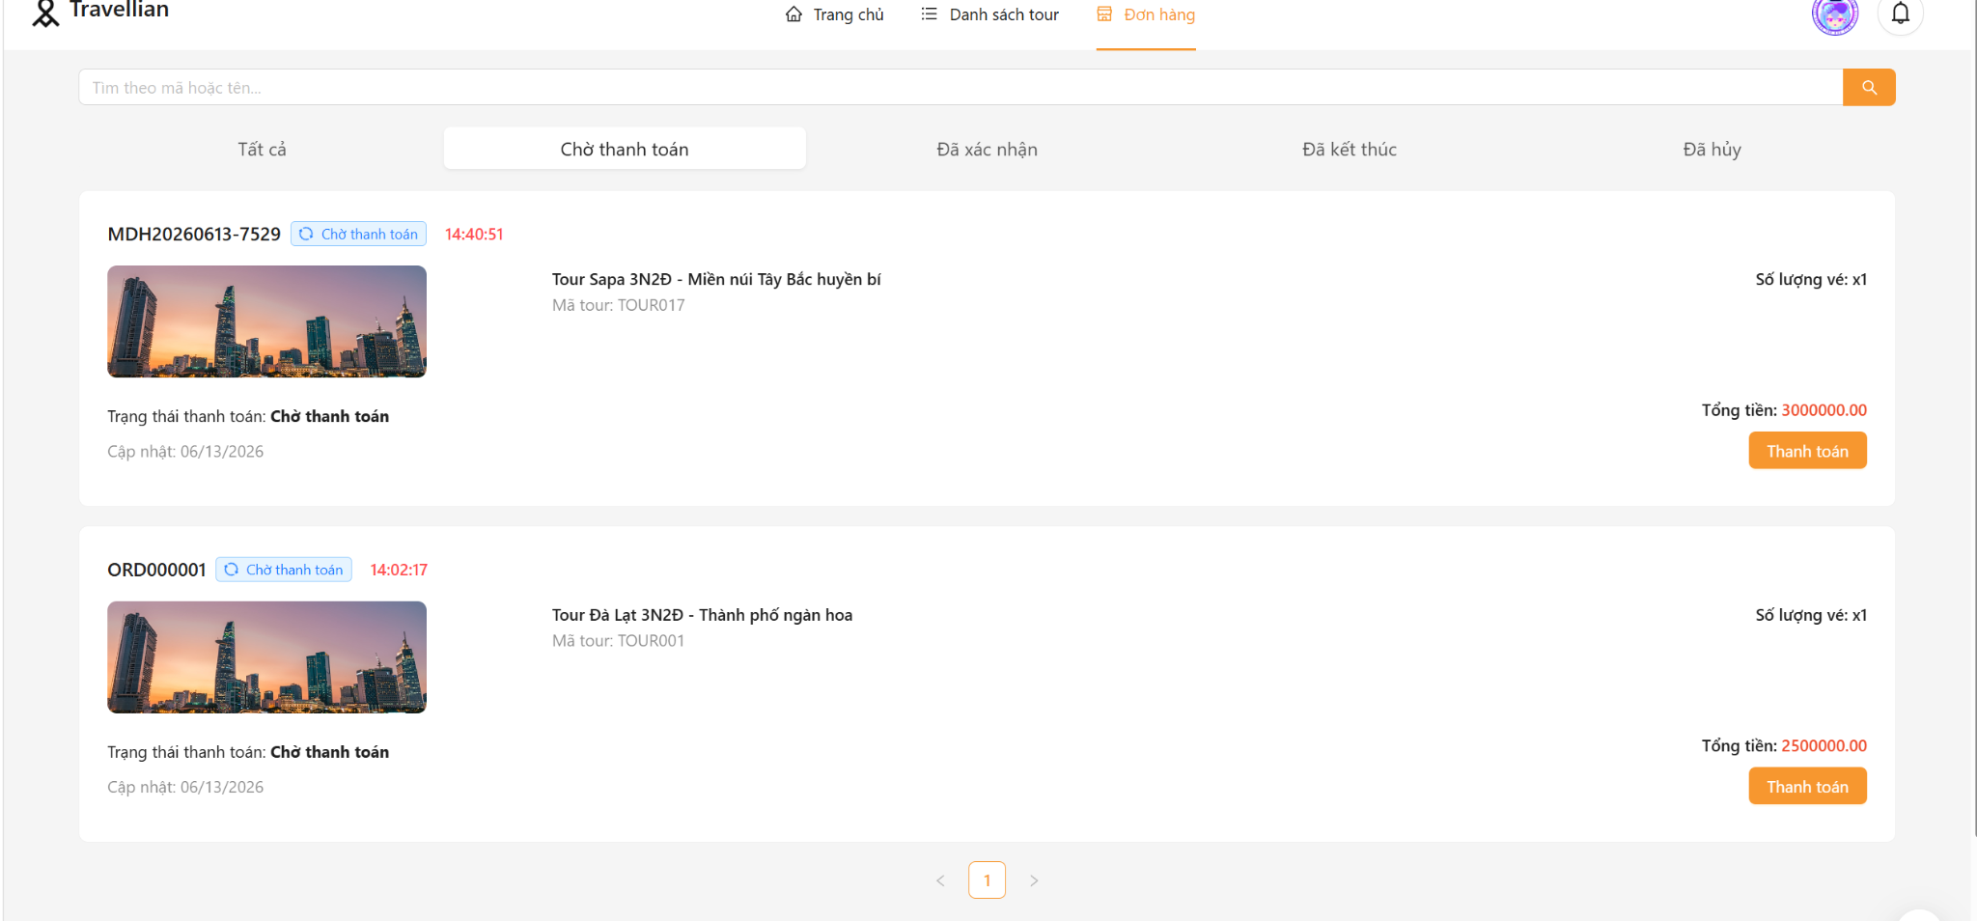
TTHD_9 | Kiểm tra chức năng | Kiểm tra bộ lọc đã xác nhận |  | nhấp chuột vào danh mục đã xác nhận |  |  |  | Hiển thị danh sách đơn hàng đã xác nhận |  | 09/05/2026 | Pass | 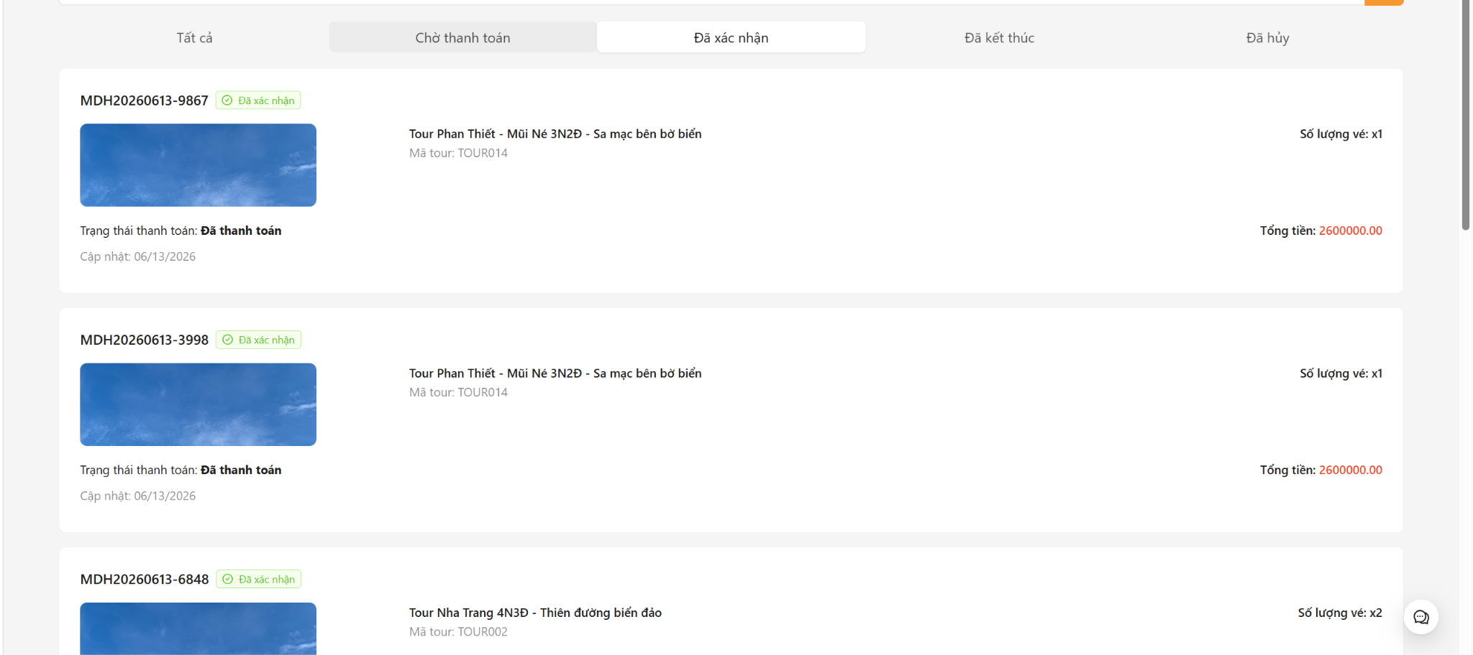
TTHD_10 | Kiểm tra chức năng | Kiểm tra bộ lọc đã kết thúc |  | nhấp chuột vào danh mục đã kết thúc |  |  |  | Hiển thị danh sách đơn hàng đã kết thúc |  | 09/05/2026 | Pass
TTHD_11 | Kiểm tra chức năng | Kiểm tra bộ lọc đã hủy |  | nhấp chuột vào danh mục danh mục đã hủy |  |  |  | Hiển thị danh sách đơn hàng đã hủy |  | 09/05/2026 | Pass | 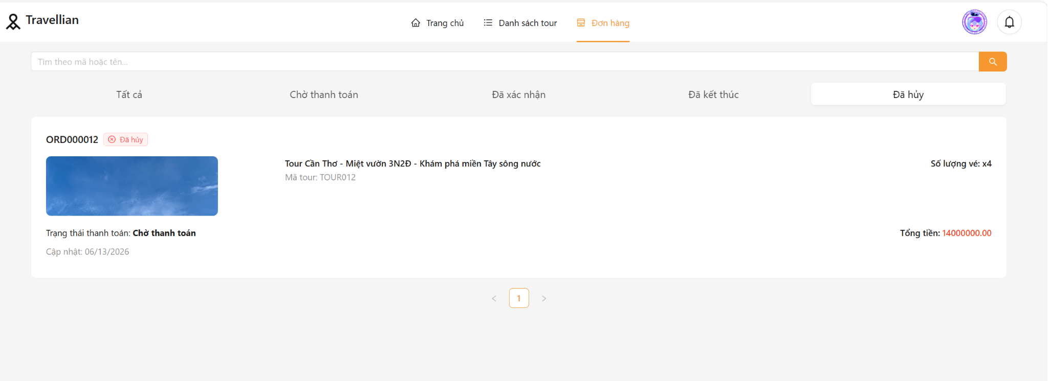
TTHD_12 | Kiểm tra chức năng | Tìm kiếm không có kết quả |  | Nhấp chuột vào thanh tìm kiếm và nhập nội dung tìm kiếm và nhấn enter |  | đơn hàng ="asda" |  | Hiển thị không có dữ liệu |  | 09/05/2026 | Pass
TTHD_13 | Kiểm tra chức năng | Để trống thanh tìm kiếm |  | Nhấp chuột vào thanh tìm kiếm và nhập nội dung tìm kiếm và nhấn enter |  | đơn hàng="" |  | Hiển thị danh sách toàn bộ đơn hàng |  | 09/05/2026 | Pass | 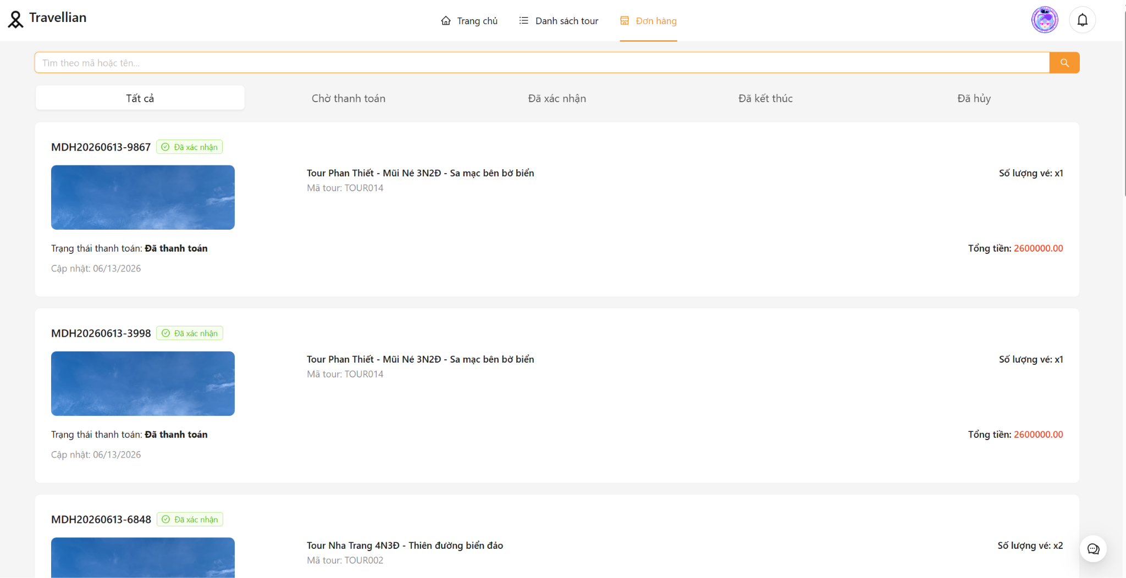
TTHD_14 | Kiểm tra chức năng | Tìm kiếm theo tour du lịch |  | Nhấp chuột vào thanh tìm kiếm và nhập nội dung tìm kiếm và nhấn enter |  | đơn hàng ="MDH20260613-9867" |  | Danh sách hóa đơn hiển thị hóa đơn có mã tương ứng |  | 09/05/2026 | Pass
TTHD_15 | Kiểm tra chức năng | Kiểm tra tìm kiếm |  |  |  | đơn hàng="MDH20260513-0995 " |  | Số lượng tìm kiếm khi tìm kiếm đơn hàng ="MDH20260513-0995 " ít hơn số lượng tìm kiếm khi đơn hàng ="" |  | 09/05/2026 | Pass
2.Thanh toán hóa đơn
TTHD_16 | Giao diện màn hình | Kiểm tra trạng thái nút bấm |  | Di chuột vào nút thanh toán |  |  |  | Hiện bàn tay hoặc thay đổi màu sắc khi hover |  | 09/05/2026 | Pass | 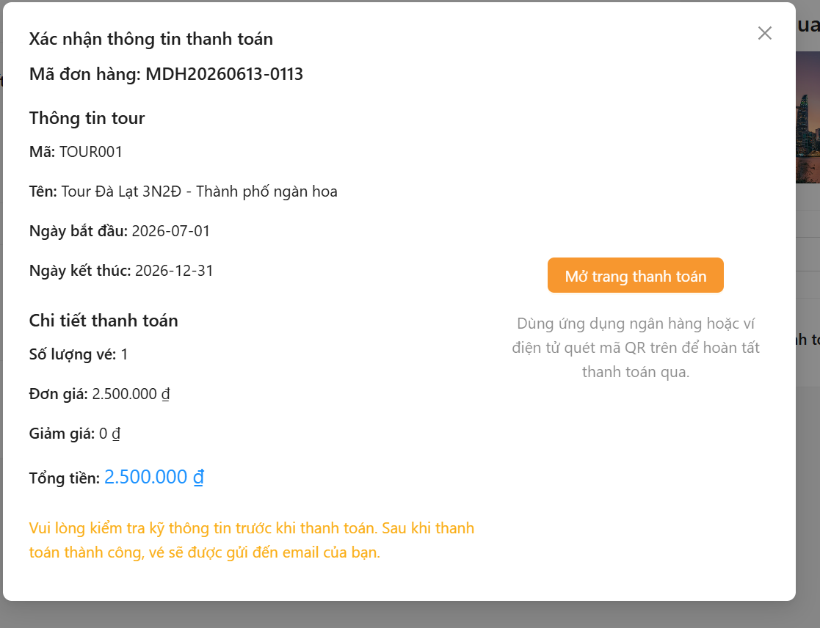
TTHD_17 | Kiểm tra chức năng | Kiểm tra chức năng thanh toán |  | Thanh toán một hóa đơn |  |  |  | Hiện màn hình thanh toán qua ví vnpay |  | 09/05/2026 | Pass
TTHD_18 | Giao diện màn hình | Kiểm tra tổng thể giao diện màn hình |  | Kiểm tra về bố cục, font chữ, chính tả, màu sắc |  |  |  | Các label, textbox cùng font chữ cỡ chữ, căn lề trái, có độ dài, rộng và khoảng cách bằng nhau, không xô lệch. - Không có lỗi về chính tả, cấu trúc câu, ngữ pháp trên màn hình |  | 09/05/2026 | Pass
TTHD_19 | Giao diện màn hình | Kiểm tra giao diện khi phóng to , thu nhỏ |  | 1. Nhấn phím Ctrl - 2. Nhấn phim Ctrl + |  |  |  | Màn hình thu nhỏ, phóng to tương ứng và không bị vỡ giao diện |  | 09/05/2026 | Pass
TTHD_20 | Giao diện màn hình | Kiểm tra thứ tự di chuyển trỏ trên màn hình khi nhấn phím Tab |  | Forcus vào màn hình. Nhấn Tab liên tục |  |  |  | Con trỏ di chuyển lần lượt theo thứ tự: Từ trái qua phải, từ trên xuống dưới. |  | 09/05/2026 | Pass
TTHD_21 | Giao diện màn hình | Kiểm tra thứ tự con trỏ di chuyển ngược lại trên màn hình khi nhấn Shift-Tab |  | Forcus vào màn hình. Nhấn Shift Tab liên tục |  |  |  | Con trỏ di chuyển lần lượt theo thứ tự: từ dưới lên trên, từ phải qua trái |  | 09/05/2026 | Pass
TTHD_22 | Giao diện màn hình | Kiểm tra thực hiện chức năng của button khi nhấn enter |  | focus vào button và nhấn enter |  |  |  | Nếu đang focus vào 1 button thì sẽ thực hiện chức năng của button |  | 09/05/2026 | Pass
TTHD_23 | Giao diện màn hình | Kiểm tra hover vào button |  | Di chuột hover vào button |  |  |  | Hover vào button thì button sẽ thay đổi màu sắc và trỏ chuột biến thành bàn tay |  | 09/05/2026 | Pass
TTHD_24 | Kiểm tra chức năng | Kiểm tra chức năng thanh toán qua app ngân hàng và ví điện tử |  | Chọn App ngân hàng và ví điện tử |  |  |  | Hiện màn hình qr code để người dùng quét mã thanh toán |  | 09/05/2026 | Pass | 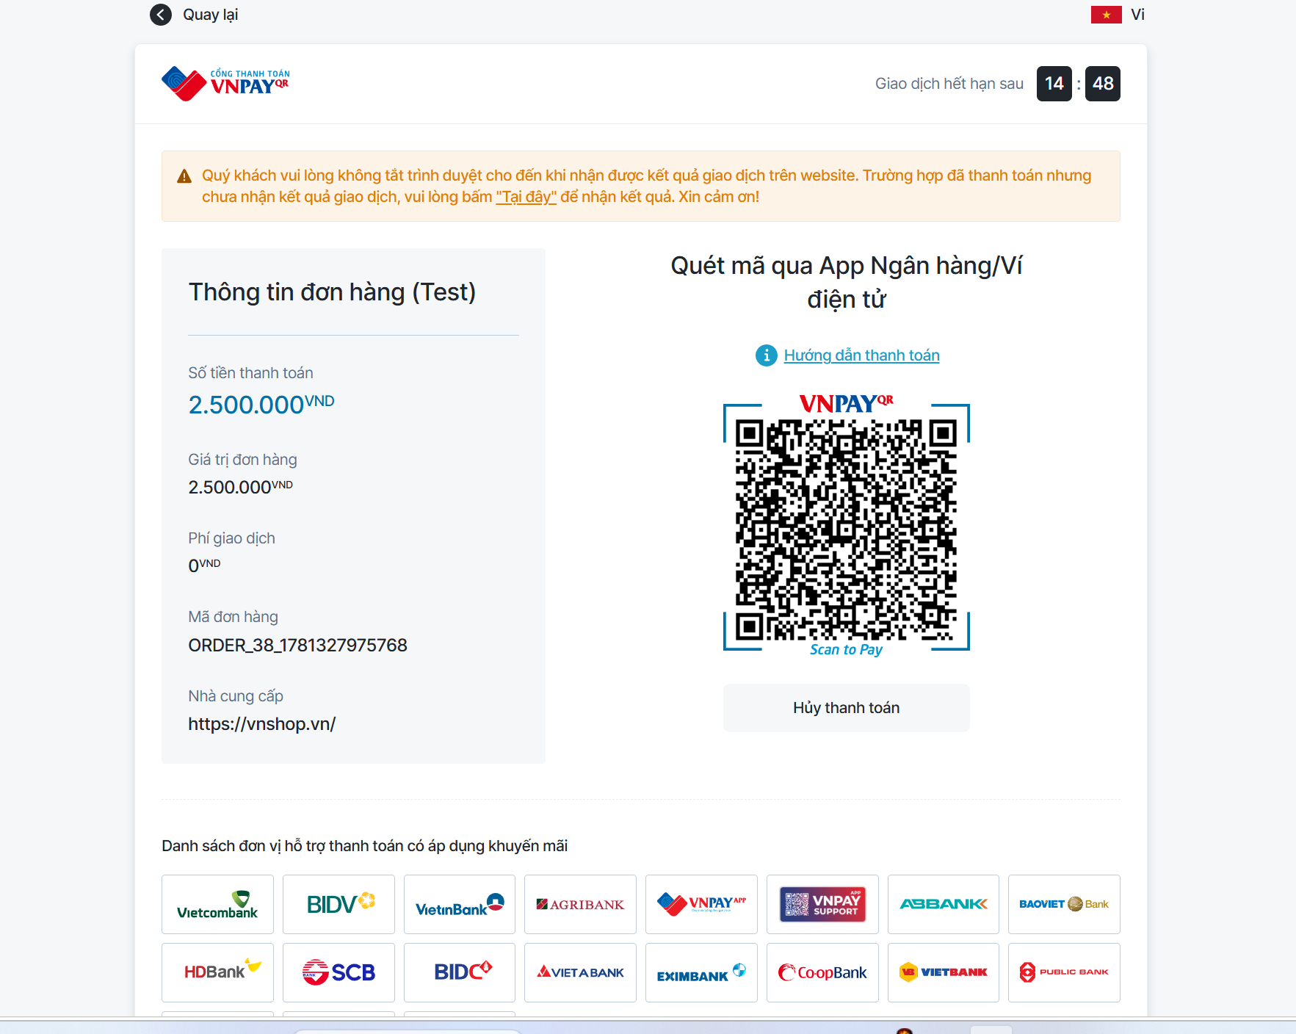
TTHD_25 | Kiểm tra chức năng | Kiểm tra chức năng thẻ nội địa và tài khoản ngân hàng |  | Chọn thẻ nội địa và tài khoản ngân hàng và nhập thông tin ngân hàng |  | ngân hàng ="ncb", số thẻ ="9704198526191432198", tên chủ thẻ="NGUYEN VAN A", ngày phát hành="07/15", Mật khẩu OTP="123456" |  | Hiện thị thanh toán thành công, cập nhật hóa đơn sang trạng thài đã xác nhận |  | 09/05/2026 | Pass | 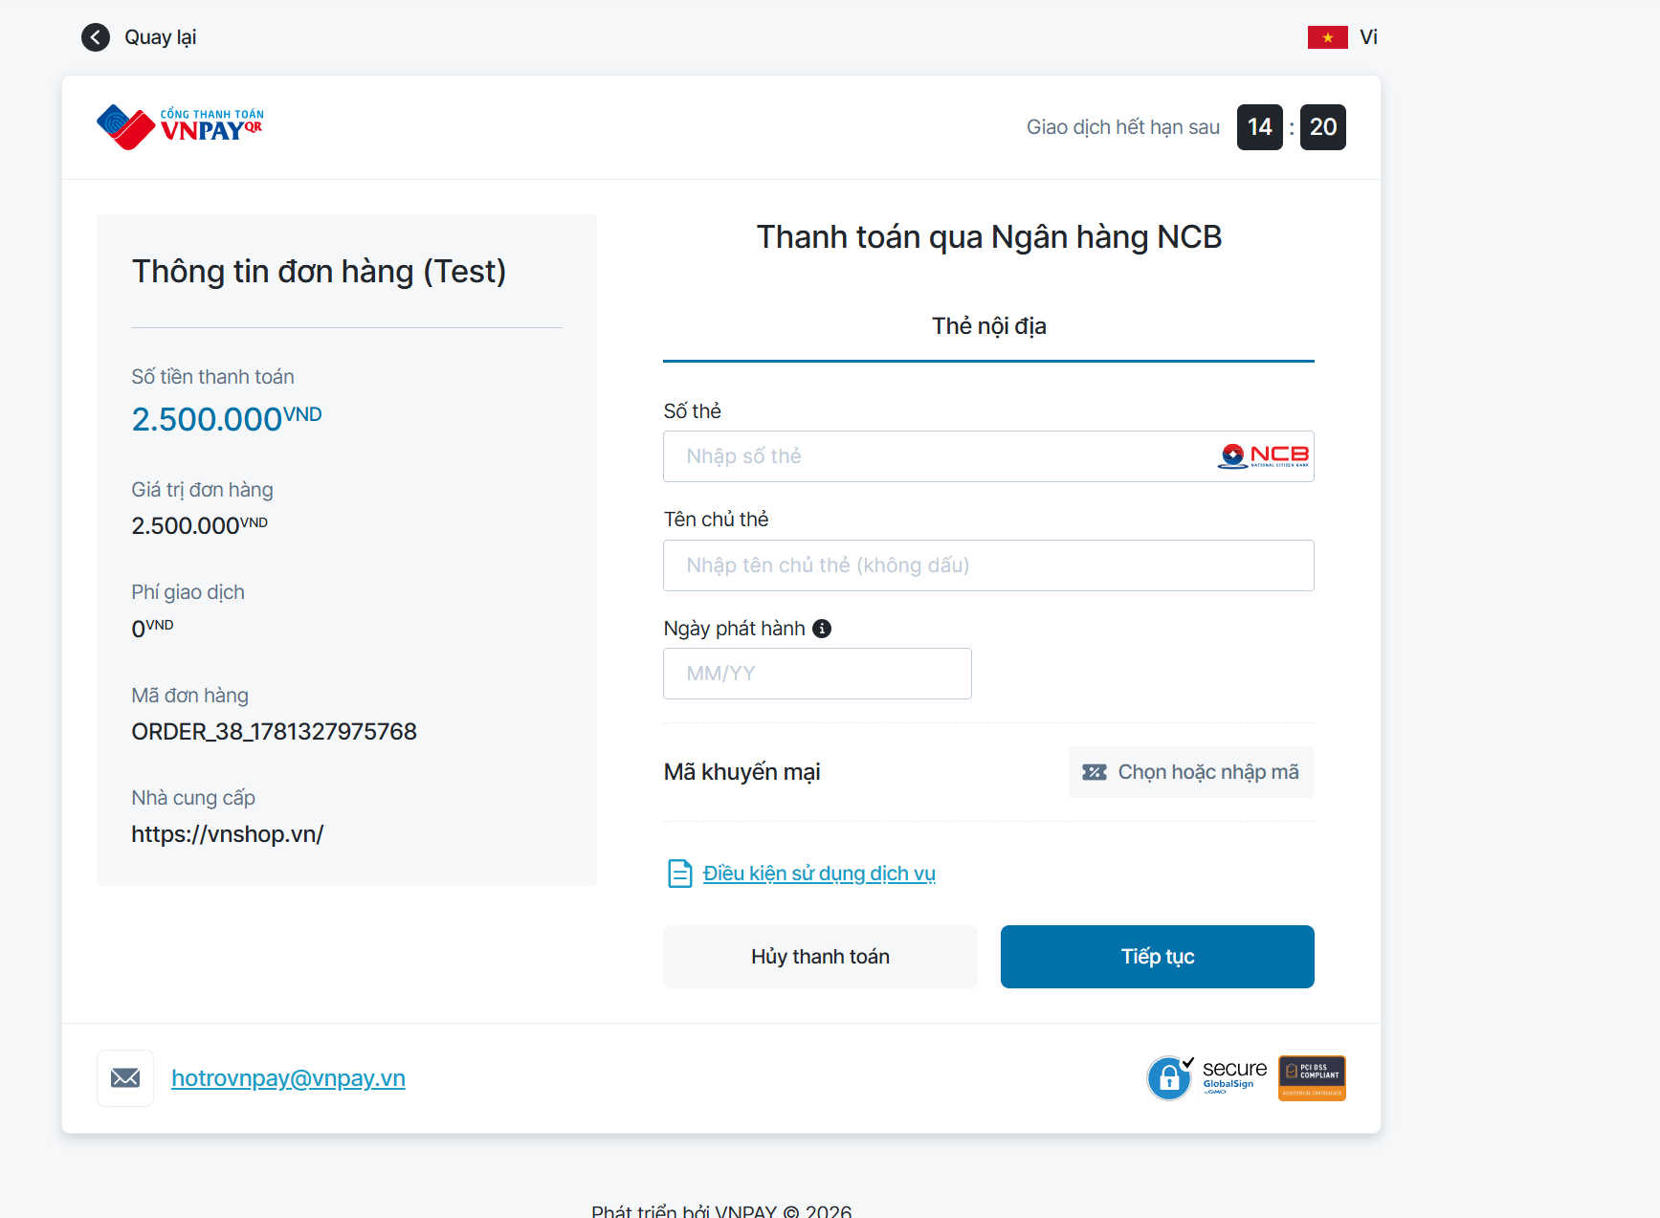
TTHD_26 | Check validate | Kiểm tra sai tên ngân hàng |  | Chọn thẻ nội địa và tài khoản ngân hàng và nhập thông tin ngân hàng |  | ngân hàng ="ncba", số thẻ ="9704198526191432198", tên chủ thẻ="NGUYEN VAN A", ngày phát hành="07/15", Mật khẩu OTP="123456" |  | Thông báo không tìm thấy ngân hàng |  | 09/05/2026 | Pass
TTHD_27 | Check validate | Kiểm tra sai số thẻ |  | Chọn thẻ nội địa và tài khoản ngân hàng và nhập thông tin ngân hàng |  | ngân hàng ="ncb", số thẻ ="9704198526191431111", tên chủ thẻ="NGUYEN VAN A", ngày phát hành="07/15", Mật khẩu OTP="123456" |  | Thông báo sai số thẻ |  | 09/05/2026 | Pass | 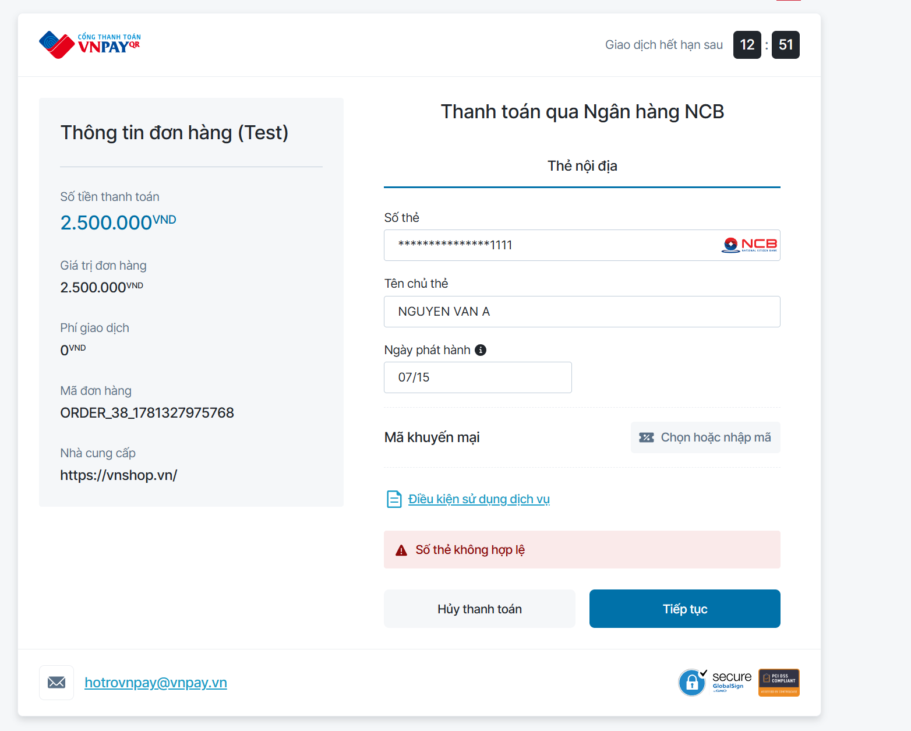
TTHD_28 | Check validate | Kiểm tra tên chủ thẻ |  | Chọn thẻ nội địa và tài khoản ngân hàng và nhập thông tin ngân hàng |  | ngân hàng ="ncb", số thẻ ="9704198526191432198", tên chủ thẻ="NGUYEN VAN B", ngày phát hành="07/15", Mật khẩu OTP="123456" |  | Thông báo tên chủ thẻ sai |  | 09/05/2026 | Pass | 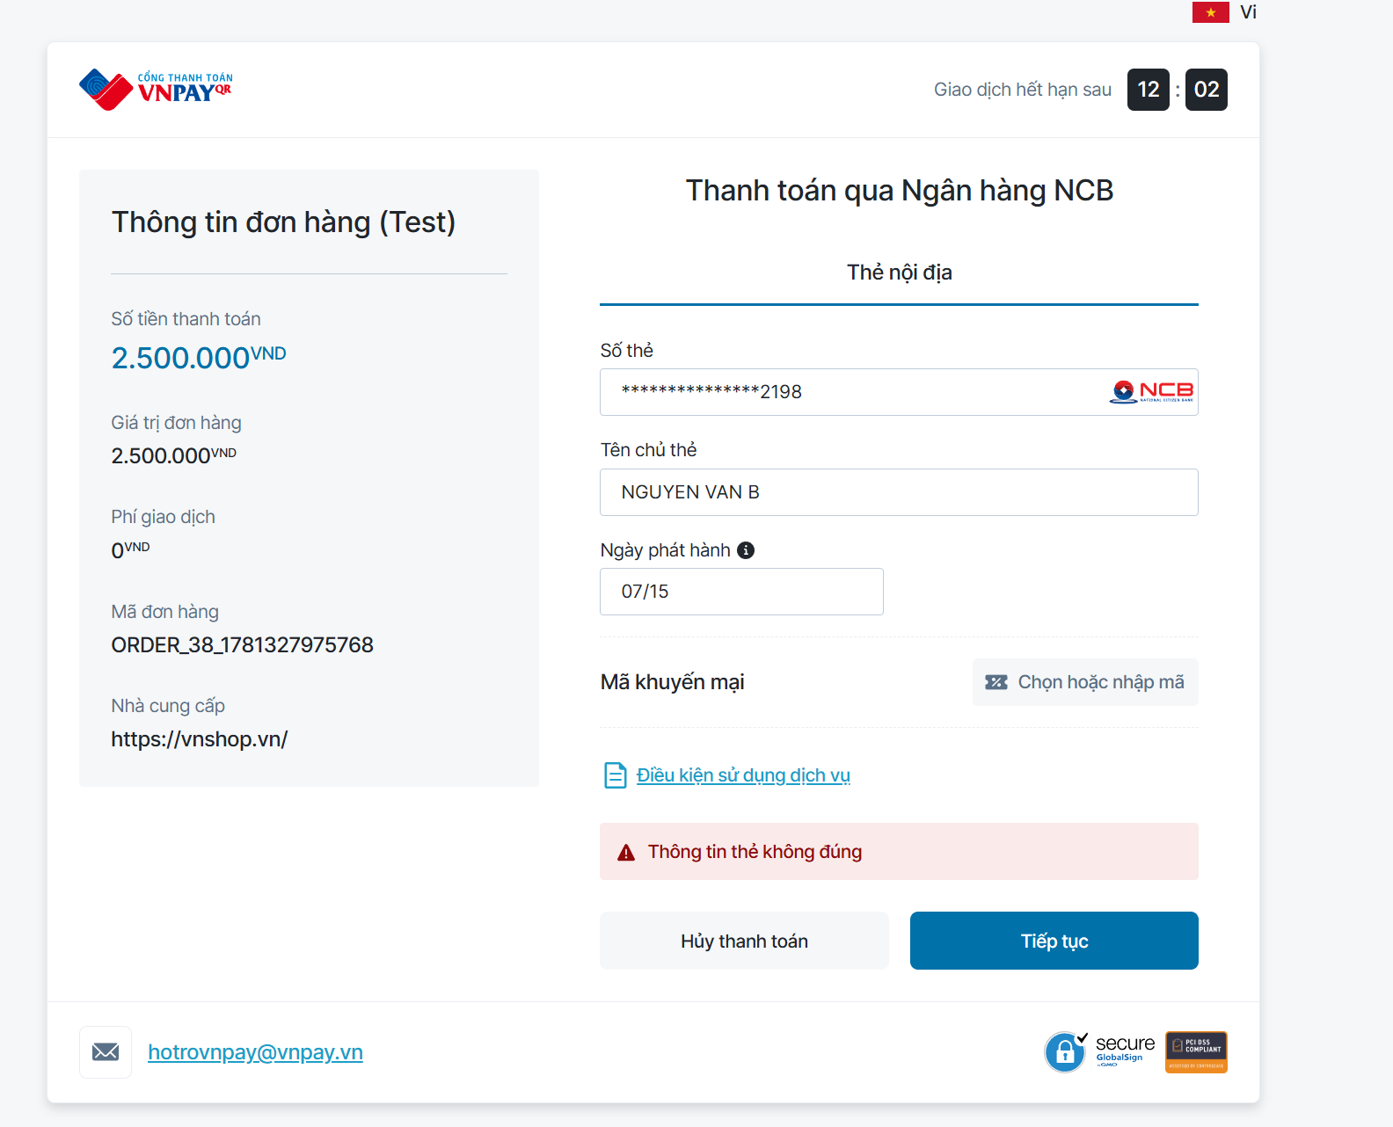
TTHD_29 | Check validate | Kiểm tra ngày phát hành thẻ |  | Chọn thẻ nội địa và tài khoản ngân hàng và nhập thông tin ngân hàng |  | ngân hàng ="ncb", số thẻ ="9704198526191432198", tên chủ thẻ="NGUYEN VAN A", ngày phát hành="07/16", Mật khẩu OTP="123456" |  | Thông báo ngày phát hành thẻ sai |  | 09/05/2026 | Pass | 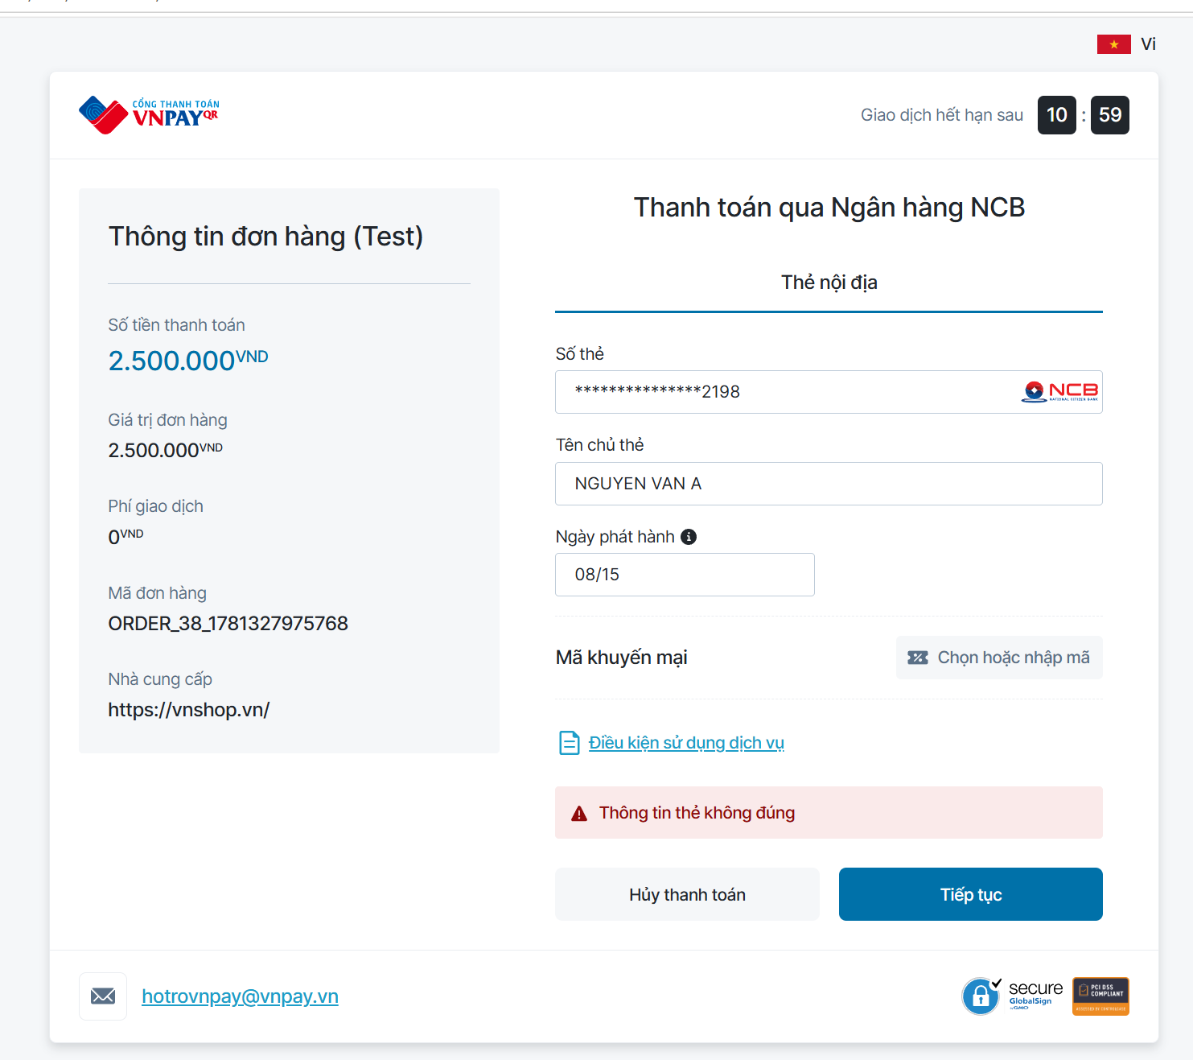
TTHD_30 | Check validate | Kiểm tra mật khẩu OTP |  | Chọn thẻ nội địa và tài khoản ngân hàng và nhập thông tin ngân hàng |  | ngân hàng ="ncb", số thẻ ="9704198526191432198", tên chủ thẻ="NGUYEN VAN A", ngày phát hành="07/15", Mật khẩu OTP="111111" |  | Thông báo sai mã OTP |  | 09/05/2026 | Pass
TTHD_31 | Kiểm tra chức năng | Kiểm tra nếu để quá 1 ngày đơn có tự hủy hay không |  | Để im không thanh toán trong vòng 24h |  |  |  | Đơn hàng tự hủy |  | 11/05/2026 | Pass
TTHD_32 | Kiểm tra chức năng | Kiểm tra thao tác hủy thanh toán giữa chừng |  | Người dùng chuyển sang cổng VNPay/App ngân hàng nhưng bấm "Hủy giao dịch" hoặc tự đóng tab trình duyệt. |  |  |  | Hệ thống chuyển về lại trang danh sách hóa đơn, hiển thị popup "Giao dịch đã bị hủy". Trạng thái hóa đơn giữ nguyên là "Chờ thanh toán". |  |  | Pass
TTHD_33 | Check validate | Kiểm tra thanh toán khi tài khoản không đủ số dư |  | Người dùng nhập đúng mọi thông tin thẻ, đúng OTP nhưng tài khoản ngân hàng không đủ tiền thanh toán hóa đơn. |  |  |  | Hiển thị thông báo "Giao dịch thất bại: Số dư tài khoản không đủ". Trạng thái hóa đơn giữ nguyên là "Chờ thanh toán". |  |  | N/A
TTHD_34 | Kiểm tra chức năng | Kiểm tra xử lý khi mất kết nối mạng lúc xác nhận (Network Timeout) |  | Nhập OTP hợp lệ, nhấn "Xác nhận thanh toán" sau đó ngắt kết nối mạng ngay lập tức trong lúc hệ thống đang loading. |  |  |  | Giao diện báo lỗi mất kết nối. Khi có mạng lại, hệ thống tự động cập nhật đúng trạng thái (Thành công/Thất bại) dựa vào IPN ngân hàng gửi về server, không tính tiền 2 lần. |  |  | Pass
TTHD_35 | Kiểm tra chức năng | Kiểm tra chống Spam click (Thanh toán nhiều lần) |  | Người dùng nhấn đúp (double-click) hoặc click liên tục nhiều lần vào nút "Xác nhận thanh toán" trong 1 giây. |  |  |  | Nút bấm chuyển sang trạng thái "Đang xử lý..." và bị làm mờ (disabled) ngay sau click đầu tiên. Hệ thống chỉ gửi 1 request duy nhất lên server. |  |  | Pass | Có cảnh bảo chỉ cho thực hiện thao tác thanh toán dưới 3 lần
TTHD_36 | Kiểm tra chức năng | Kiểm tra tính năng tự động làm sạch dữ liệu tìm kiếm (Trim text) |  | Nhập mã tour hoặc mã hóa đơn có chứa khoảng trắng thừa ở đầu, cuối hoặc bị rớt dòng (Enter). |  |  |  | Hệ thống tự động cắt bỏ khoảng trắng (trim) và hiển thị đúng kết quả của vé "TKT20260513". Không báo lỗi trống. |  |  | Pass
TTHD_37 | Kiểm tra chức năng | Kiểm tra thời gian session (Phiên giao dịch) trên cổng thanh toán |  | Treo màn hình ở cổng nhập thông tin thẻ ngân hàng quá thời gian quy định của cổng thanh toán (ví dụ 15 phút) mới nhập OTP. |  |  |  | Cổng thanh toán báo "Phiên giao dịch hết hạn". Đơn hàng không được thanh toán và chuyển về trang quản lý của website. |  |  | Pass | 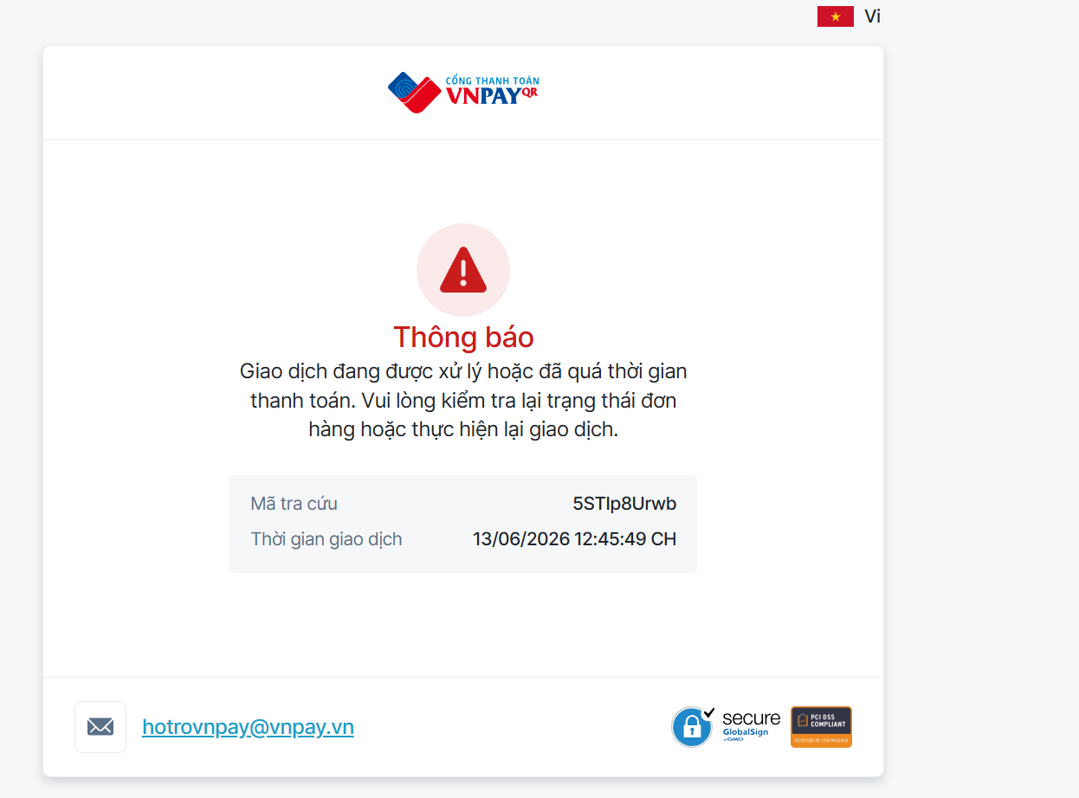
3. Xem lại danh sách đơn/vé của người dùng
TTHD_38 | Giao diện màn hình | Kiểm tra tổng thể giao diện màn hình |  | Kiểm tra về bố cục, font chữ, chính tả, màu chữ |  |  |  | Các label, textbox cùng font chữ cỡ chữ, căn lề trái, có độ dài, rộng và khoảng cách bằng nhau, không xô lệch. - Không có lỗi về chính tả, cấu trúc câu, ngữ pháp trên màn hình |  | 09/05/2026 | Pass | 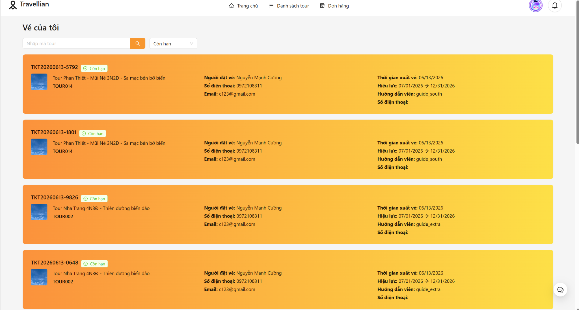
TTHD_39 | Giao diện màn hình | Kiểm tra giao diện khi thu nhỏ, phóng to |  | 1. Nhấn phím Ctrl - 2. Nhấn phim Ctrl + |  |  |  | Màn hình thu nhỏ, phóng to tương ứng và không bị vỡ giao diện |  | 09/05/2026 | Pass
TTHD_40 | Giao diện màn hình | Kiểm tra thứ tự di chuyển trỏ trên màn hình khi nhấn phím Tab |  | Forcus vào màn hình. Nhấn Tab liên tục |  |  |  | Con trỏ di chuyển lần lượt theo thứ tự: Từ trái qua phải, từ trên xuống dưới. |  | 09/05/2026 | Pass
TTHD_41 | Giao diện màn hình | Kiểm tra thứ tự con trỏ di chuyển ngược lại trên màn hình khi nhấn Shift-Tab |  | Forcus vào màn hình. Nhấn phím Shift-Tab liên tục |  |  |  | Con trỏ di chuyển lần lượt theo thứ tự: từ dưới lên trên, từ phải qua trái. |  | 09/05/2026 | Pass
TTHD_42 | Giao diện màn hình | Kiểm tra thực hiện chức năng của button khi nhấn enter |  | focus vào button và nhấn enter |  |  |  | Nếu đang focus vào 1 button thì sẽ thực hiện chức năng của button |  | 09/05/2026 | Pass
TTHD_43 | Giao diện màn hình | Kiểm tra giao diện thanh tìm kiếm |  | Kiểm tra giao diện thanh tìm kiếm có hiển thị đúng yêu cầu hay không |  |  |  | Thanh tìm kiếm hiện chữ ẩn "Tìm theo mã" |  | 09/05/2026 | Pass
TTHD_44 | Giao diện màn hình | Kiểm tra danh sách loại vé |  | focus chuột vào dropdown loại vé xem có hiển thị danh sách loại vé hay không |  |  |  | Hiển thị danh sách các loại vé |  | 09/05/2026 | Pass
TTHD_45 | Giao diện màn hình | Kiểm tra danh sách vé |  | xem có hiển thị danh sách vé hay không |  |  |  | Hiển thị danh sách vé |  | 09/05/2026 | Pass
TTHD_46 | Giao diện màn hình | Kiểm tra chia trang |  |  |  |  |  | Chia trang khi dữ liệu tìm kiếm có số lượng lớn |  | 09/05/2026 | Pass
TTHD_47 | Kiểm tra chức năng | Tìm kiếm theo mã tour |  | Nhấp chuột vào thanh tìm kiếm và nhập nội dung tìm kiếm và nhấn enter |  | mã tour="TKT20260613" |  | Danh sách vé được hiển thị không phân biệt chữ hoa, chữ thường |  | 09/05/2026 | Pass | 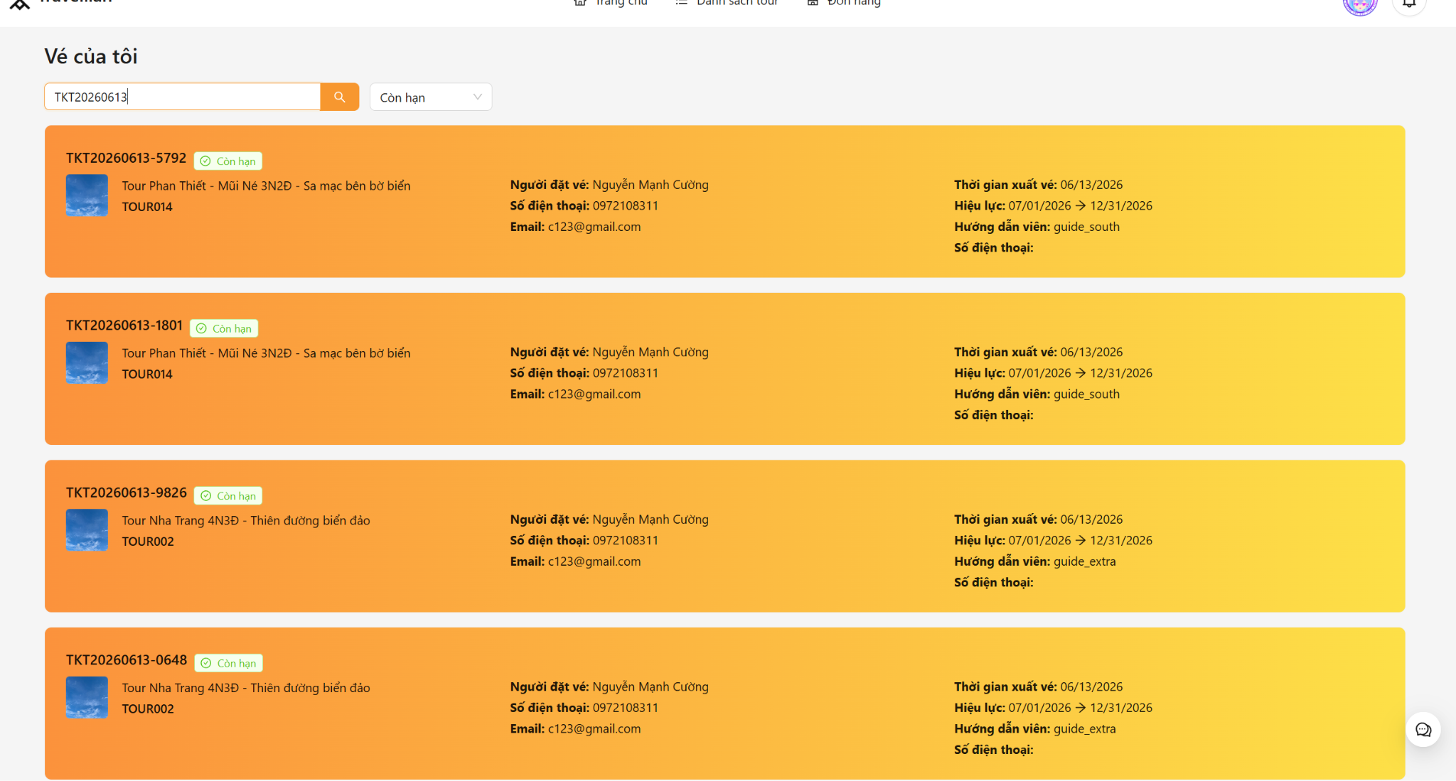
TTHD_48 | Kiểm tra chức năng | Tìm kiếm không có kết quả |  | Nhấp chuột vào thanh tìm kiếm và nhập nội dung tìm kiếm và nhấn enter |  | mã tour="fsdfds" |  | Hiển thị bảng trống |  | 10/05/2026 | Pass
TTHD_49 | Kiểm tra chức năng | Để trống thanh tìm kiếm |  | Nhấp chuột vào thanh tìm kiếm và nhập nội dung tìm kiếm và nhấn enter |  | mã tour =" " |  | Hiển thị danh sách toàn bộ vé |  | 10/05/2026 | Pass | 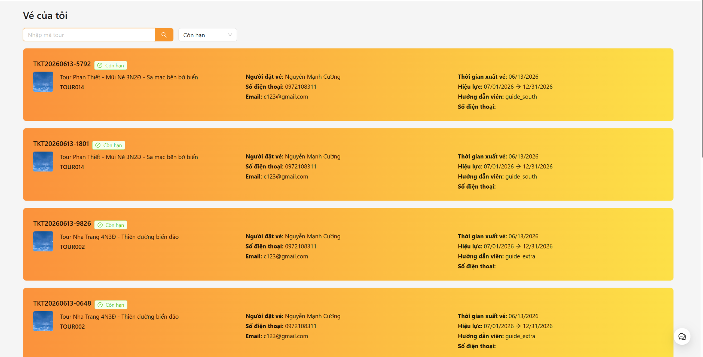
TTHD_50 | Kiểm tra chức năng | Kiểm tra bộ lọc còn hạn |  | Nhấp chuột chọn còn hạn |  | hạn="Còn hạn" |  | Hiển thị danh sách vé còn hạn |  | 10/05/2026 | Pass
TTHD_51 | Kiểm tra chức năng | Kiểm tra bộ lọc hết hạn |  | Nhấp chuột chọn hết hạn |  | hạn="hết hạn" |  | Hiển thị danh sách vé hết hạn |  | 10/05/2026 | Pass
TTHD_52 | Kiểm tra chức năng | Kiểm tra bộ lọc đã hủy |  | Nhấp chuột chọn đã hủy |  | hạn="đã hủy" |  | Hiển thị danh sách vé đã hủy |  | 10/05/2026 | Pass

Nguyễn Mạnh Cường_Unit Test
Pass |  | Fail | Untested | N/A | Total
39 |  | 0 |  | 0 | 39


STT | Mã testcase | Lớp điều khiển | Phương thức | Trường hợp test | Mục tiêu test | Input | Expected Output | Ghi chú | Pass/Fail | Màn hình kết quả chạy
1 | TTHD_01 | BookingController | createBooking | Thiếu token xác thực | Bảo mật API (Authorization) | Gọi API không có Headers Auth | HTTP 401, Message: "Unauthorized" | Chặn thao tác của khách vãng lai | PASS
2 | TTHD_02 |  | createBooking | Thiếu tham số tour_id | Validate dữ liệu đầu vào | req.body = { quantity: 2 } | HTTP 400, "ID tour là bắt buộc" | Tránh lỗi Null Pointer ở Service | PASS
3 | TTHD_03 |  | createBooking | quantity là số âm/thập phân | Chặn nhập liệu ảo để phá hệ thống | quantity: -5 hoặc 1.5 | HTTP 400, "Số lượng không hợp lệ" |  | PASS
4 | TTHD_04 |  | createBooking | Dữ liệu hoàn toàn hợp lệ | Kiểm tra tạo đơn thành công | tour_id: 1, quantity: 2, Auth hợp lệ | HTTP 201, Trả về Object Order và URL thanh toán |  | PASS
5 | TTHD_05 |  | getMyBookings | Xem danh sách trống | Xử lý mảng rỗng an toàn | User mới tạo, chưa có đơn nào | Trả HTTP 200, mảng bookings: [], total: 0 |  | PASS
6 | TTHD_06 |  | getMyBookings | Phân trang hợp lệ | Kiểm tra Pagination | page = 2, limit = 5 | Trả đúng 5 record ở trang số 2 |  | PASS
7 | TTHD_07 |  | getMyBookings | Lọc theo trạng thái hợp lệ | Kiểm tra bộ lọc booking_status | ?booking_status=confirmed | Trả về danh sách chỉ chứa đơn confirmed |  | PASS
8 | TTHD_08 |  | getAllBookings | Lọc theo thời gian (Admin) | Lọc xuất báo cáo doanh thu | start_date=2024-01-01, end_date=... | Danh sách đơn hàng tạo trong khoảng thời gian |  | PASS
9 | TTHD_09 |  | getBookingById | User xem Order của người khác | Kiểm tra phân quyền truy cập chéo | User A xem Order ID của User B | HTTP 403 hoặc Error "Bạn không có quyền xem" | Bảo mật dữ liệu cá nhân | PASS

10 | TTHD_10 |  | cancelBooking | Khách thường gọi API hủy | Kiểm tra quyền (Authorization) | Gọi từ Account user | Throw Error "Chỉ admin tổng mới có quyền hủy" | Ràng buộc Role chặt chẽ | PASS
11 | TTHD_11 | BookingService | createBooking | Coupon hết hạn/hết lượt | Kiểm tra mã giảm giá | coupon_id = 1 (max_use = 0) | Throw Error "Mã giảm giá đã hết lượt sử dụng" |  | PASS
12 | TTHD_12 |  | createBooking | Tổng tiền < 10.000 VNĐ | Ràng buộc mức tối thiểu cổng VNPay | totalPrice = 5000 | Throw Error "Tổng tiền phải tối thiểu 10.000 VND" | VNPay chặn giao dịch < 10k | PASS
13 | TTHD_13 |  | createBooking | Đặt tour sát ngày ( < 2 ngày) | Chặn đặt tour gấp không kịp sắp xếp Guide | start_date cách hôm nay < 2 ngày | Throw Error "Vui lòng đặt tour trước ít nhất 2 ngày" | Tránh khủng hoảng vận hành | PASS
14 | TTHD_14 |  | createBooking | Mua lố số lượng vé (Overbooking) | Ngăn chặn quá tải sức chứa của Tour | quantity = 5, remainingSlots = 2 | Throw Error "Số lượng vé còn lại chỉ còn 2" | Dùng lockForUpdate DB | PASS
15 | TTHD_15 |  | createBooking | Coupon max_use chạm mốc 0 | Đảm bảo Coupon bị tự động Tắt | Order thành công, max_use trừ về 0 | Update DB Coupon: max_use=0, is_active=false | Xử lý race-condition tốt | PASS
16 | TTHD_16 |  | createBooking | Trùng mã Order Code | Kiểm tra cơ chế tự phục hồi (Self-healing) | Giả lập lỗi SequelizeUniqueConstraint | Rollback, khởi tạo lại vòng lặp 1 lần duy nhất | Đảm bảo UX trơn tru | PASS
17 | TTHD_17 |  | getUserBookings | Lọc Text-Search (mã tour/đơn) | Tìm kiếm linh hoạt đa trường | search = 'TOUR2024' | Mảng bookings khớp order_code hoặc tour_code | Build điều kiện OR phức tạp | PASS
18 | TTHD_18 |  | getAllBookings | Sắp xếp (Sorting) | Admin sắp xếp theo tổng tiền | total = 'DESC' | Danh sách giảm dần theo total_price | Dùng mảng order: [['total_price', 'DESC']] | PASS
19 | TTHD_19 |  | getBookingById | Đơn hàng không tồn tại | Xử lý 404 | ID đơn không có trong DB | Throw Error "Booking không tồn tại" |  | PASS
20 | TTHD_20 |  | cancelBooking | Đơn đã hủy gọi hủy tiếp | Tránh lặp thao tác | Trạng thái hiện tại: cancelled | Throw Error "Booking đã được hủy trước đó" |  | PASS
21 | TTHD_21 |  | cancelBooking | Đơn đã hoàn thành (completed) | Không cho phép hủy lịch sử | Trạng thái: completed | Throw Error "Không thể hủy booking đã hoàn thành" |  | PASS
22 | TTHD_22 |  | cancelBooking | Hủy đơn thành công (Hành động) | Kiểm tra toàn vẹn Rollback hệ thống | Gọi hủy từ Admin | Order -> cancelled, Giải phóng capacity, Hủy Tickets | Cực kỳ phức tạp | PASS
23 | TTHD_23 |  | cancelBooking | Giải phóng Hướng dẫn viên | Xóa Guide khỏi lịch Tour nếu không còn khách | Hủy order cuối cùng của Tour đó | Guide bị xóa khỏi tour_guides cho Tour tương ứng | Logic xử lý rất tinh tế | PASS
24 | TTHD_24 |  | refundCouponForOrder | Hoàn mã giảm giá khi hủy đơn | Trả lại Coupon cho khách | Hủy Order đã dùng Coupon ID 5 | Bảng used_coupons xóa record, Coupon +1 max_use | Private helper | PASS
25 | TTHD_25 |  | confirmBooking | Admin xác nhận thủ công | Thay đổi trạng thái sang Confirmed | Gọi API confirm | Update DB status = 'confirmed' |  | PASS
26 | TTHD_26 |  | updatePaymentStatus | Admin đổi trạng thái tiền thủ công | Cho phép thu tiền mặt | Gọi API đổi is_paid = true | Update DB is_paid = true | Admin Bypass thanh toán | PASS
27 | TTHD_27 |  | completeBooking | Đóng đơn hàng | Chuyển trạng thái khi Tour kết thúc | Gọi API complete | Update DB status = 'completed' |  | PASS
28 | TTHD_28 |  | getTotalCompletedOrders | Thống kê (Dashboard) | Đếm số lượng đơn hoàn thành | Gọi API đếm tổng | Trả về object { total_completed_orders: N } |  | PASS
29 | TTHD_29 |  | cancelExpiredPendingBookings | CRON JOB: Hủy đơn treo | Tự động dọn dẹp hệ thống (Background job) | Đơn hàng pending & is_paid=false quá 16h41m | Trạng thái -> cancelled, giải phóng Slot Tour | Chạy mỗi phút trên Server | PASS
30 | TTHD_30 |  | hardDeleteOrder | Xóa vĩnh viễn (Hard Delete) | Ràng buộc chỉ dành cho Developer/SuperAdmin | Gọi API hard delete | Đơn hàng biến mất khỏi CSDL |  | PASS
31 | TTHD_31 | PaymentController | handleVNPayReturn | Khách thanh toán thất bại (UI) | Chuyển hướng khi không nộp tiền | query vnp_ResponseCode = 24 | Redirect về /payment/result?status=failed |  | PASS
32 | TTHD_32 |  | handleVNPayIPN | Chữ ký IPN không hợp lệ | Tránh Webhook giả mạo | query với chữ ký sai | HTTP 200, { RspCode: '97' } | VNPay yêu cầu luôn trả 200 | PASS
33 | TTHD_33 |  | handleVNPayIPN | Hacker sửa tiền trên IPN | Xác minh số tiền khớp tuyệt đối CSDL | vnp_Amount=100, CSDL báo giá 500 | HTTP 200, { RspCode: '04', Message: 'Invalid amount' } | Dùng Math.round() | PASS

34 | TTHD_34 |  | handleVNPayIPN | IPN trùng lặp | Chống cộng tiền 2 lần cho 1 đơn | Order đã có is_paid = true | HTTP 200, { RspCode: '02' } |  | PASS
35 | TTHD_35 | PaymentService | createPayment | Sinh link VNPay chuẩn hóa | Kiểm tra tham số Amount, TxnRef | orderId=1, amount=500000 | Trả URL chứa vnp_Amount=50000000 | Tiền VNPay x100 (phân) | PASS
36 | TTHD_36 |  | verifySignature | Chữ ký bị can thiệp (Hash sai) | Ngăn Hacker sửa URL thanh toán | Đổi vnp_Amount nhưng giữ nguyên SecureHash | Trả về false | Dùng thuật toán hmacSHA512 | PASS
37 | TTHD_37 |  | updateOrderPaymentStatus | IPN thành công (00) -> Tạo vé | Hệ thống cấp phát vé | quantity = 3 | Bảng Ticket insert 3 dòng | Khớp số lượng | PASS
38 | TTHD_38 |  | updateOrderPaymentStatus | Gửi Email LỖI (Sập mạng) | Chống sập luồng do API ngoài | Mock hàm sendEmail văng Exception | Luồng thanh toán ko sập, trạng thái vẫn confirmed | Bọc Try/Catch độc lập | PASS
39 | TTHD_39 |  | updateOrderPaymentStatus | Tự động phân công Guide | Kiểm tra logic gán HDV sau khi thu tiền | Thanh toán xong | Cập nhật Order guide_id = X, log "Đã phân công..." | Đồng bộ DB tốt | PASS

Bảo - UC Tìm kiếm và đặt tour
Function Name |  | UC - Tìm kiếm và đặt tour
Tester Name |  | Nguyễn Đức Bảo
Test Result |  | Web
Total |  | 91
Passed |  | 89
Failed |  | 2
Not Run |  | 0

ID | Summary | Steps | Expected Output |  | Hình ảnh mô tả | Test Results | Mô tả lỗi | Hình ảnh mô tả

I. TÌM KIẾM TOUR
 | 1. Giao diện trang danh sách tour (UI/UX)
TKDT_01 | Giao diện tổng thể trang danh sách tour | 1. Truy cập vào trang chủ 2. Quan sát toàn bộ giao diện trang chủ 3. Kiểm tra sự xuất hiện của: banner hero, ô tìm kiếm (phía trên), bộ lọc bên trái (gồm: Khoảng giá, Khoảng thời gian, Loại tour, Vùng, Chỉ hiển thị còn vé, Tối thiểu X sao) 4. Quan sát danh sách tour dạng card bên phải 5. Cuộn trang xuống dưới để kiểm tra phân trang | Hiển thị: ô tìm kiếm, bộ lọc (danh mục, vùng, giá, ngày, đánh giá), danh sách tour dạng card. |  | 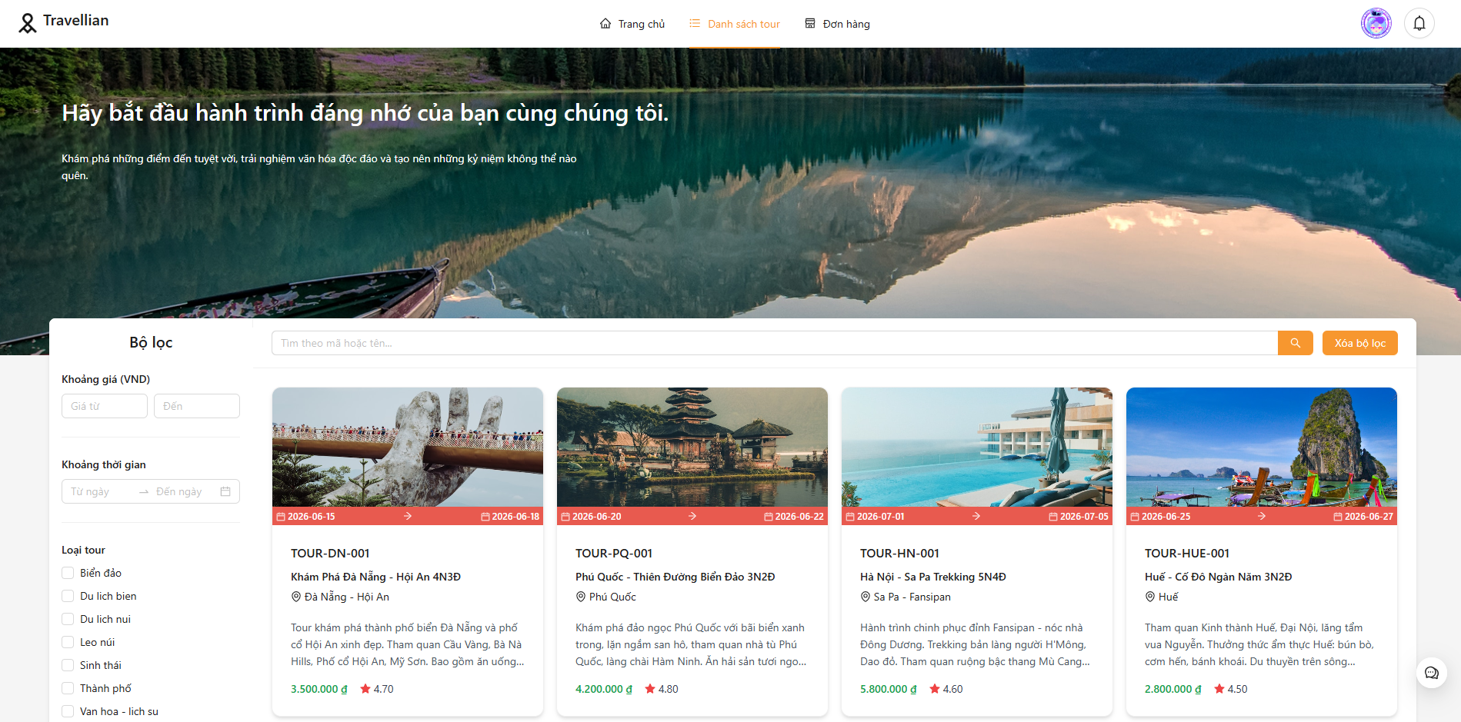 | Pass
TKDT_02 | Hiển thị tour card (có dữ liệu) | 1. Truy cập trang danh sách tour 2. Quan sát từng tour card trong danh sách 3. Kiểm tra mỗi card có đủ các thành phần: ảnh đại diện (hình nền), tên tour (chữ in đậm), giá tour (đơn vị VND, có dấu phẩy phân cách), đánh giá sao (Rate component), điểm đến, thời gian tour 4. Di chuột qua card để kiểm tra hiệu ứng hover 5. Click vào card, kiểm tra chuyển hướng đến trang chi tiết | Mỗi tour card: ảnh, tên tour, giá, đánh giá sao, điểm đến. Font đồng nhất, không vỡ layout. |  | 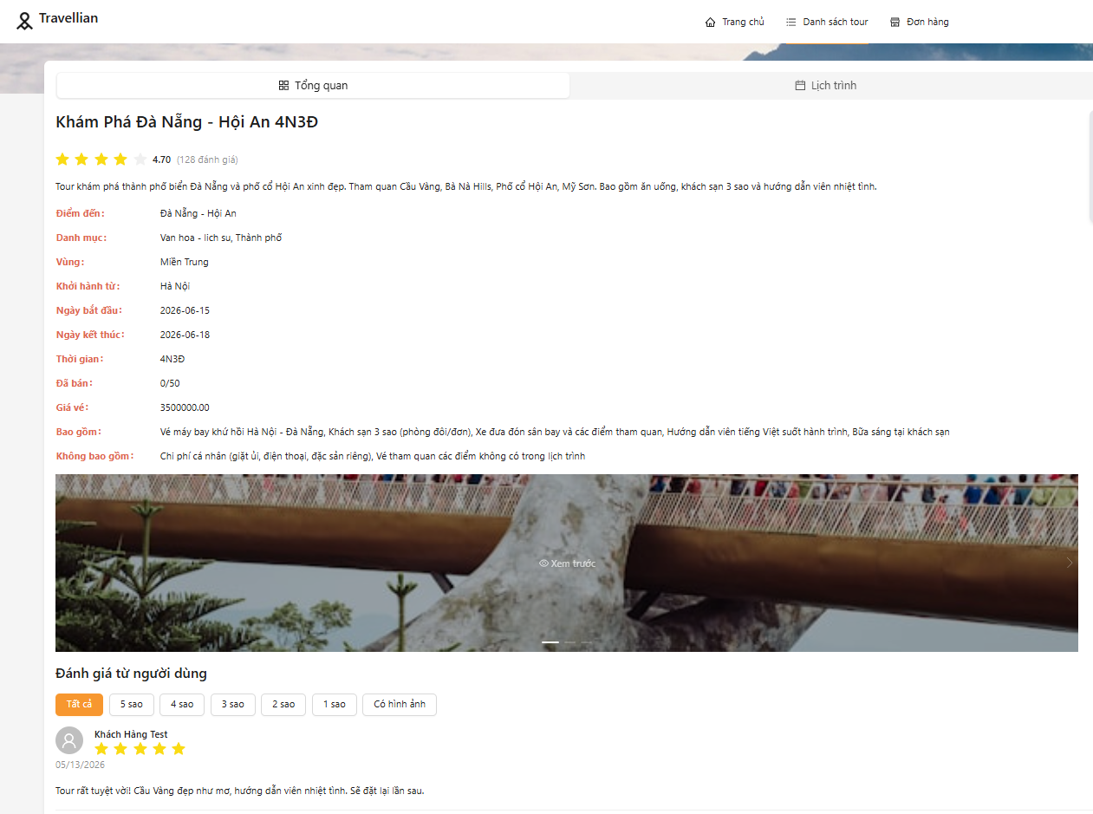 | Pass
TKDT_03 | Trạng thái loading (Skeleton) | 1. Mở DevTools (F12) → Tab Network 2. Click dropdown 'Online' (trên cùng) → chọn 3G 3. Nhấn F5 (hoặc Ctrl+R) để refresh trang 4. Quan sát trong lúc chờ dữ liệu load: xuất hiện khung xám Skeleton (Ant Design Skeleton component) chiếm toàn bộ vùng danh sách 5. Đợi dữ liệu load xong, kiểm tra Skeleton biến mất và danh sách tour hiển thị đầy đủ | Hiển thị Skeleton/spinner. Không trang trắng. |  |  | Pass
TKDT_04 | Responsive desktop (1920x1080) | 1. Mở DevTools (F12) 2. Click biểu tượng 'Toggle Device Toolbar' (Ctrl+Shift+M) 3. Trên thanh device toolbar, chọn 'Responsive' và kéo để đạt 1920x1080 4. Quan sát bố cục: bộ lọc hiển thị ở bên trái (dạng panel fixed width 264px), danh sách tour bên phải 5. Tour card hiển thị 4-6 cột (xl=6, lg=8) 6. Kiểm tra: không có thanh cuộn ngang, không bị tràn layout, font chữ dễ đọc | Tour card 4-6 cột. Bộ lọc inline. Không tràn. |  |  | Pass
TKDT_05 | Responsive mobile (390x844) | 1. DevTools → Device Toolbar 2. Chọn 'iPhone 12 Pro' từ dropdown (kích thước 390x844) 3. Quan sát: bộ lọc bên trái KHÔNG hiển thị nữa 4. Thay vào đó, thấy nút 'Bộ lọc' màu xanh và nút 'Xóa bộ lọc' phía trên 5. Click nút 'Bộ lọc' → Drawer trượt ra từ bên phải chứa toàn bộ filter 6. Tour card chỉ hiển thị 1 cột (xs=24) 7. Kiểm tra: không vỡ layout, nút bấm dễ thao tác bằng ngón tay | Tour card 1 cột. Bộ lọc trong Drawer. Có nút 'Bộ lọc'. |  |  | Pass
 | 2. Chức năng tìm kiếm từ khóa
TKDT_06 | Tìm kiếm từ khóa hợp lệ (tên tour) | 1. Tại ô tìm kiếm, click vào ô 2. Nhập từ khóa 'Đà Lạt' 3. Nhấn phím Enter hoặc click vào biểu tượng kính lúp (icon search) 4. Đợi danh sách tự động cập nhật 5. Quan sát: danh sách chỉ hiển thị các tour có tên chứa 'Đà Lạt' | Danh sách tour có tên chứa 'Đà Lạt'. Chính xác. |  | 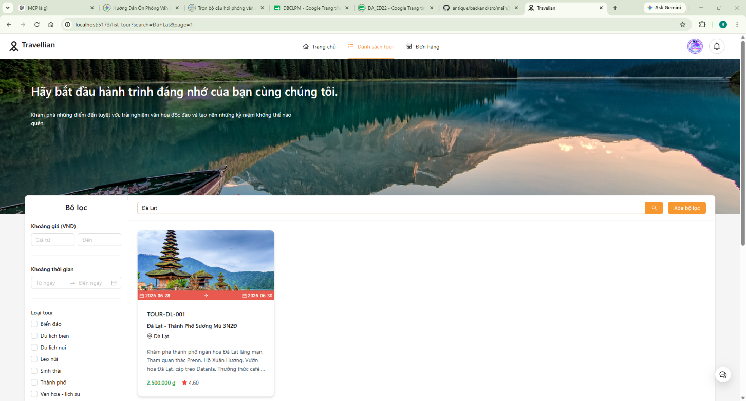 | Pass
TKDT_07 | Tìm kiếm theo điểm đến (destination) | 1. Tại ô tìm kiếm, nhập 'Hà Nội' 2. Nhấn Enter 3. Quan sát: các tour có điểm đến (destination) là Hà Nội hiển thị | Tour có điểm đến Hà Nội. |  |  | Pass
TKDT_08 | Từ khóa không tồn tại | 1. Nhập 'xyzabc123xyz' vào ô tìm kiếm 2. Nhấn Enter 3. Quan sát: hiển thị thông báo 'Không tìm thấy tour phù hợp.' với icon Empty (hình trống) 4. Kiểm tra: không bị lỗi 500, không crash | Thông báo 'Không tìm thấy tour'. Không crash. |  |  | Pass
TKDT_09 | Ô tìm kiếm trống | 1. Để trống ô tìm kiếm 2. Nhấn Enter 3. Quan sát: hiển thị tất cả tour (không lọc) | Hiển thị tất cả tour. |  |  | Pass
TKDT_10 | Từ khóa có dấu tiếng Việt | 1. Nhập 'Đà Nẵng' (có dấu) vào ô tìm kiếm 2. Nhấn Enter 3. Kiểm tra: tour có tên/điểm đến 'Đà Nẵng' hiển thị đúng, chữ không bị lỗi font | Kết quả đúng Unicode. |  |  | Pass
TKDT_11 | Ký tự đặc biệt (XSS) | 1. Nhập '<script>alert(1)</script>' (gồm cả dấu <> và script) vào ô tìm kiếm 2. Nhấn Enter 3. Kiểm tra: KHÔNG có popup alert nào hiện ra 4. Trang hiển thị bình thường, danh sách rỗng hoặc thông báo không tìm thấy | Không XSS. Trang hiển thị bình thường. |  | 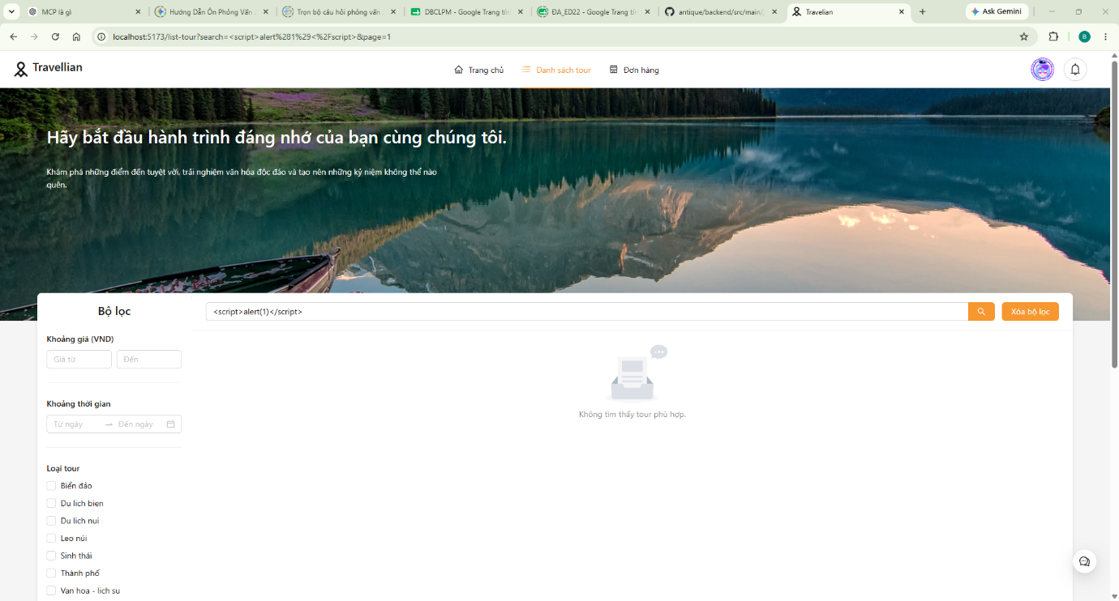 | Pass | Pass
TKDT_12 | Từ khóa 500+ ký tự | 1. Tạo chuỗi 500+ ký tự (dùng Notepad gõ 'a' liên tục 500 lần, copy) 2. Dán vào ô tìm kiếm 3. Nhấn Enter 4. Quan sát: có bị crash/lỗi 500 không? Ô tìm kiếm có giới hạn độ dài không? | Xử lý ổn định. Giới hạn độ dài hoặc rỗng.
 | 3. Lọc theo danh mục (Category)
TKDT_13 | Lọc 1 danh mục | 1. Trên desktop: kéo xuống filter panel bên trái. Trên mobile: click nút 'Bộ lọc' 2. Trong mục 'Loại tour', click chọn Biển dảo 3. Đợi danh sách tự động cập nhật (không cần click nút Áp dụng) 4. Kiểm tra: chỉ các tour thuộc category đã chọn hiển thị | Chỉ tour thuộc category đó. |  | 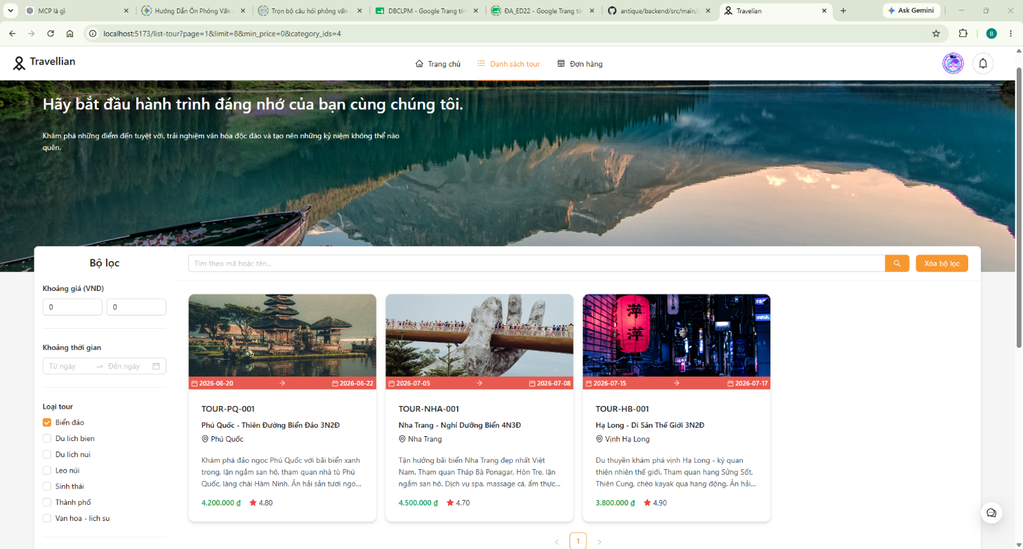 | Pass
TKDT_14 | Lọc nhiều danh mục (OR) | 1. Trong mục 'Loại tour', click chọn 2-3 checkbox 2. Quan sát: tour thuộc ít nhất 1 trong các category đã chọn | Tour thuộc ít nhất 1 category. |  |  | Pass
TKDT_15 | Bỏ chọn hết category | 1. Bỏ chọn tất cả checkbox trong mục 'Loại tour' 2. Quan sát: hiển thị lại tất cả tour | Hiển thị tất cả tour. |  |  | Pass
TKDT_16 | Category + từ khóa | 1. Chọn 1 category 2. Nhập từ khóa 'Đà Lạt' vào ô tìm kiếm 3. Nhấn Enter 4. Kiểm tra: tour vừa thuộc category 'Sinh thái' và có tên chứa 'Đà Lạt' | Kết quả: category AND keyword. | 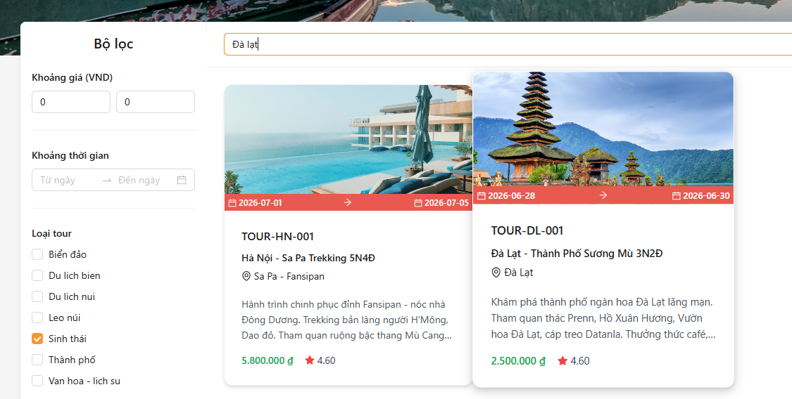 |  | Pass
 | 4. Lọc theo vùng (Region)
TKDT_17 | Vùng Miền Bắc | 1. Trong mục 'Vùng' (Region), chọn 'Miền Bắc' 2. Đợi danh sách cập nhật 3. Kiểm tra: các tour hiển thị có đúng là tour miền Bắc | Chỉ tour region='northern'. |  | 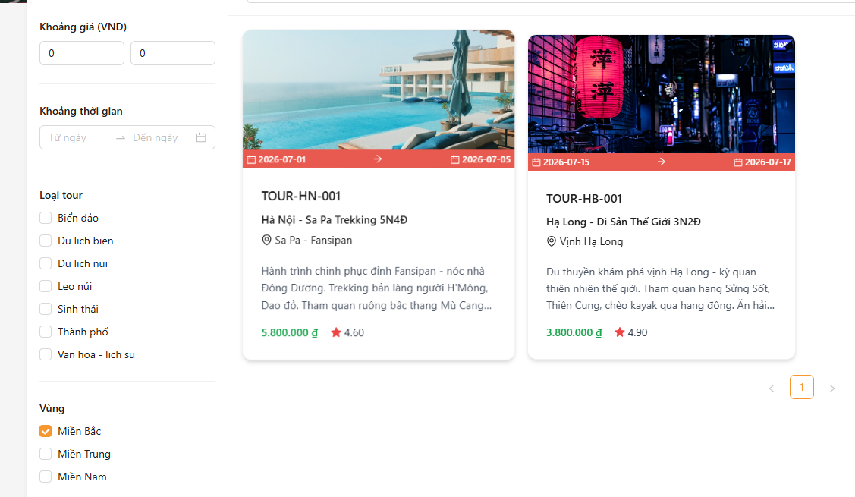 | Pass
TKDT_18 | Vùng Miền Trung | 1. Chọn 'Miền Trung' (value='central') 2. Kiểm tra: tour miền Trung | Chỉ tour region='central'. |  |  | Pass
TKDT_19 | Vùng Miền Nam | 1. Chọn 'Miền Nam' (value='southern') 2. Kiểm tra: tour miền Nam | Chỉ tour region='southern'. |  |  | Pass
TKDT_20 | Nhiều vùng | 1. Chọn cả 'Miền Bắc' và 'Miền Trung' 2. Kiểm tra: tour thuộc ít nhất 1 trong 2 vùng | Tour thuộc cả 2 vùng. |  |  | Pass
 | 5. Lọc theo khoảng giá
TKDT_21 | Giá tối thiểu | 1. Trong mục 'Khoảng giá (VND)', ô 'Giá từ' nhập '2000000' 2. Để trống ô 'Đến' 3. Đợi danh sách cập nhật 4. Kiểm tra: tour có giá >= 2.000.000đ | Tour >= 2tr. |  |  | Pass
TKDT_22 | Giá tối đa | 1. Để trống ô 'Giá từ' 2. Ô 'Đến' nhập '3000000' 3. Kiểm tra: tour có giá <= 3.000.000đ | Tour <= 3tr. |  |  | Pass
TKDT_23 | Khoảng giá đầy đủ | 1. Nhập 'Giá từ' = 500000, 'Đến' = 5000000 2. Kiểm tra: tour có giá từ 500.000đ đến 5.000.000đ | Tour trong [500k, 5tr]. |  | 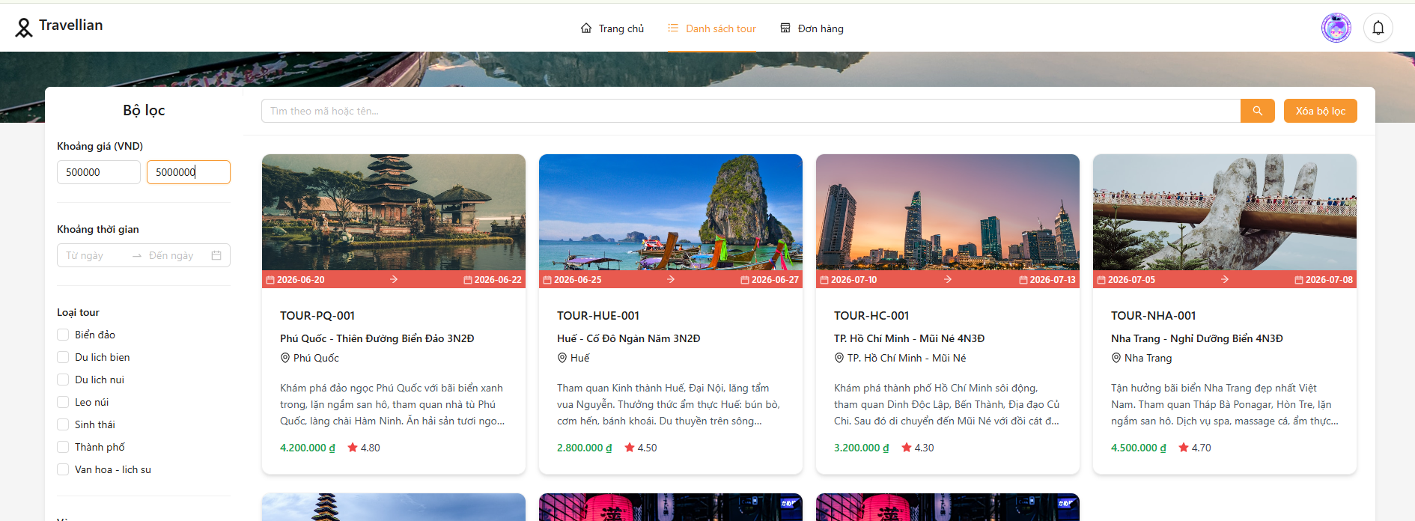 | Pass
TKDT_24 | min > max | 1. Nhập 'Giá từ' = 5000000, 'Đến' = 1000000 (giá trị min lớn hơn max) 2. Quan sát: danh sách rỗng, không có lỗi crash | Báo lỗi hoặc tự sửa. Không crash. |  |  | Pass
TKDT_25 | Giá trị âm | 1. Nhập 'Giá từ' = -100000 (số âm) 2. Quan sát: InputNumber component có chấp nhận số âm không? Nếu không, nó tự sửa về 0 hoặc báo lỗi validation? | Bỏ qua hoặc báo lỗi. Không crash. |  |  | Pass
 | 6. Lọc theo thời gian
TKDT_26 | Ngày bắt đầu | 1. Trong mục 'Khoảng thời gian', click vào ô chọn ngày 2. Chọn ngày bắt đầu (start_date): 01/07/2026 3. Để trống ngày kết thúc (end_date) 4. Đợi danh sách cập nhật 5. Kiểm tra: tour có start_date >= 01/07/2026 | Tour start_date >= 01/07/2026. |  |  | Pass
TKDT_27 | Khoảng ngày | 1. Chọn khoảng ngày: Từ 01/06/2026 đến 30/06/2026 2. Kiểm tra: tour có start_date trong khoảng [01/06, 30/06] | Tour trong [01/06,30/06]. |  | 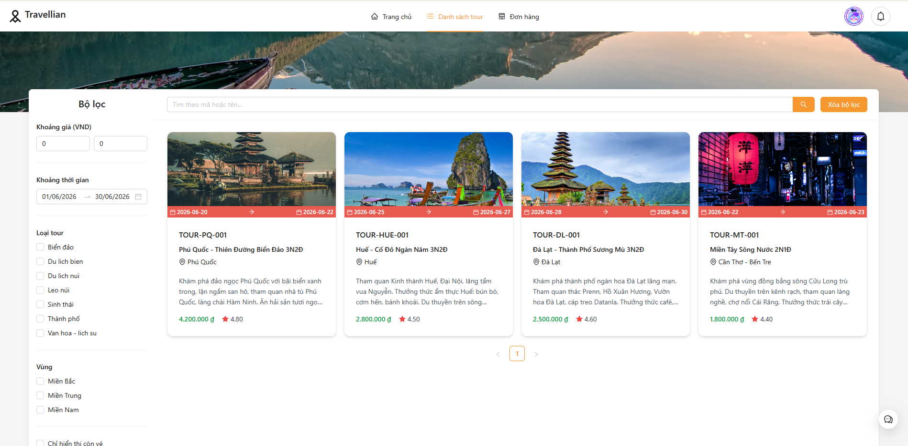 | Pass
TKDT_28 | Ngày quá khứ | 1. Chọn start_date = 01/01/2020 (ngày trong quá khứ) 2. Quan sát: danh sách rỗng (không có tour nào khởi hành năm 2020), không crash | Rỗng hoặc thông báo. Không crash. |  |  | Pass
TKDT_29 | Duration ngắn (1-3 ngày) | 1. Trên thanh URL, thêm tham số: trang danh sách tour?duration=short 2. Nhấn Enter 3. Kiểm tra: chỉ tour có thời lượng 1-3 ngày (DATEDIFF <= 3) | Tour duration='short'. |  |  | Pass
TKDT_30 | Duration TB (4-7 ngày) | 1. Thêm ?duration=medium vào URL 2. Kiểm tra: tour 4-7 ngày | Tour duration='medium'. |  |  | Pass
TKDT_31 | Duration dài (>7 ngày) | 1. Thêm ?duration=long vào URL 2. Kiểm tra: tour > 7 ngày | Tour duration='long'. |  |  | Pass
 | 7. Lọc trạng thái & đánh giá
TKDT_32 | Còn chỗ | 1. Tích chọn 'Chỉ hiển thị còn vé' (checkbox) 2. Đợi danh sách cập nhật 3. Kiểm tra: các tour hiển thị có available_slots > 0 (còn chỗ trống) | Chỉ tour còn chỗ. |  |  | Pass
TKDT_33 | Bỏ 'Còn chỗ' | 1. Bỏ tích 'Chỉ hiển thị còn vé' 2. Quan sát: hiển thị tất cả tour (kể cả tour đã hết chỗ) | Tất cả tour. |  |  | Pass
TKDT_34 | Rating >= 4 sao | 1. Trong mục 'Tối thiểu X sao', click chọn 4 ngôi sao thứ 4 (rating >= 4) 2. Kiểm tra: tour hiển thị có rating >= 4 | Tour rating >= 4. |  | 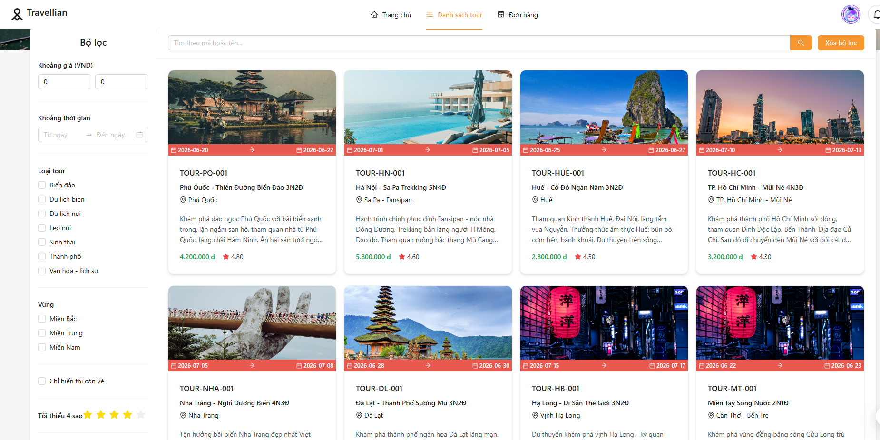 | Pass
TKDT_35 | Rating >= 3 sao | 1. Chọn 3 sao (rating >= 3) 2. Kiểm tra: tour có rating >= 3 | Tour rating >= 3. |  |  | Pass
TKDT_36 | Rating 5 sao (không có) | 1. Chọn 5 sao 2. Nếu không có tour nào đạt 5 sao, kiểm tra hiển thị 'Không tìm thấy tour phù hợp' | Rỗng + thông báo phù hợp. |  |  | Pass
 | 8. Sắp xếp (Sort)
TKDT_37 | Giá tăng dần | 1. Trên URL, thêm: trang danh sách tour?sort=price_asc 2. Quan sát: các tour sắp xếp giá từ thấp đến cao | Từ thấp đến cao. |  |  | Fail | Khi chọn sắp xếp theo giá tăng dần (sort=price_asc), danh sách tour không được sắp xếp đúng theo giá từ thấp đến cao. Tour có giá 4,200,000₫ (TOUR-PQ-001) lại xuất hiện đầu tiên thay vì tour có giá thấp nhất 2,500,000₫ (TOUR-HB-001). | 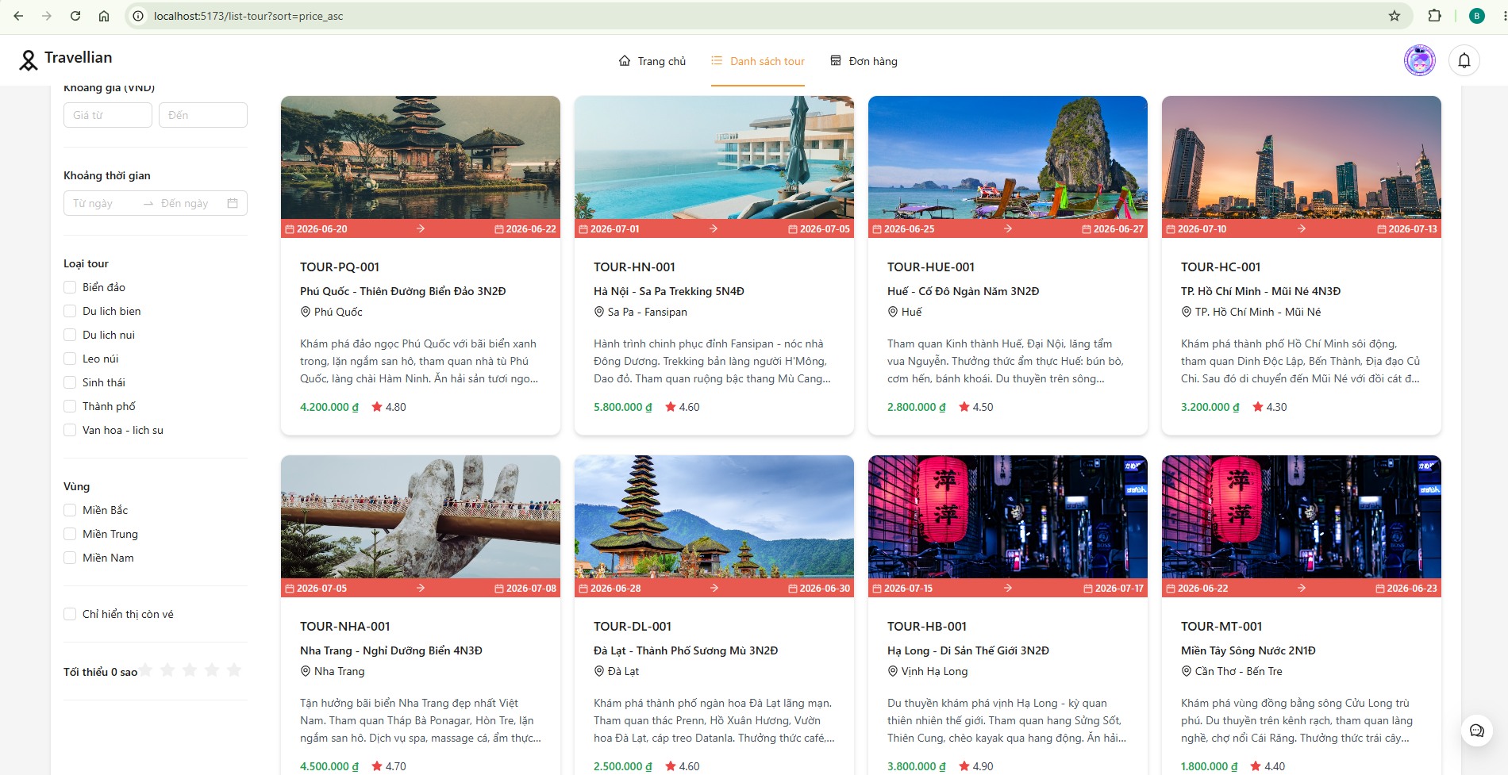
TKDT_38 | Giá giảm dần | 1. Thêm ?sort=price_desc 2. Quan sát: giá từ cao đến thấp | Từ cao đến thấp. |  |  | Pass
TKDT_39 | Theo đánh giá | 1. Thêm ?sort=rating_desc 2. Quan sát: rating từ cao đến thấp | Rating cao→thấp. |  |  | Pass
TKDT_40 | Tên A-Z | 1. Thêm ?sort=name_asc 2. Quan sát: tên tour theo alphabet A-Z | Alphabet A-Z. |  |  | Pass
TKDT_41 | Tên Z-A | 1. Thêm ?sort=name_desc 2. Quan sát: tên tour alphabet Z-A | Alphabet Z-A. |  |  | Pass
 | 9. Phân trang
TKDT_42 | Trang 2 | 1. Lọc để có hơn 8 kết quả (VD: bỏ hết filter) 2. Kéo xuống cuối trang danh sách 3. Click vào số '2' trên thanh phân trang (Pagination) 4. Quan sát: hiển thị trang 2 với các tour khác trang 1 | Đúng trang 2. Dữ liệu khác trang 1. |  |  | Pass
TKDT_43 | Quay lại trang 1 | 1. Đang ở trang 2 2. Click số '1' trên thanh phân trang 3. Quan sát: quay lại trang 1, dữ liệu giống lúc đầu | Về trang 1. Dữ liệu giống ban đầu. |  |  | Pass
TKDT_44 | Trang cuối | 1. Click '>' (next) nhiều lần đến khi đến trang cuối cùng 2. Quan sát: trang cuối có thể có ít kết quả hơn số limit (8 tour) | Ít kết quả hơn. Hiển thị đúng. |  |  | Pass
TKDT_45 | Reset phân trang khi đổi lọc | 1. Đang ở trang 2 2. Thay đổi bộ lọc bất kỳ (VD: chọn 1 category) 3. Quan sát: tự động quay về trang 1 (phân trang reset) | Về trang 1. |  |  | Pass
TKDT_46 | Limit = 5 | 1. Thêm ?limit=5 vào URL: trang danh sách tour?limit=5 2. Kiểm tra: mỗi trang chỉ hiển thị 5 tour 3. Chuyển trang để kiểm tra | 5 tour/trang. Chuyển trang được. |  | 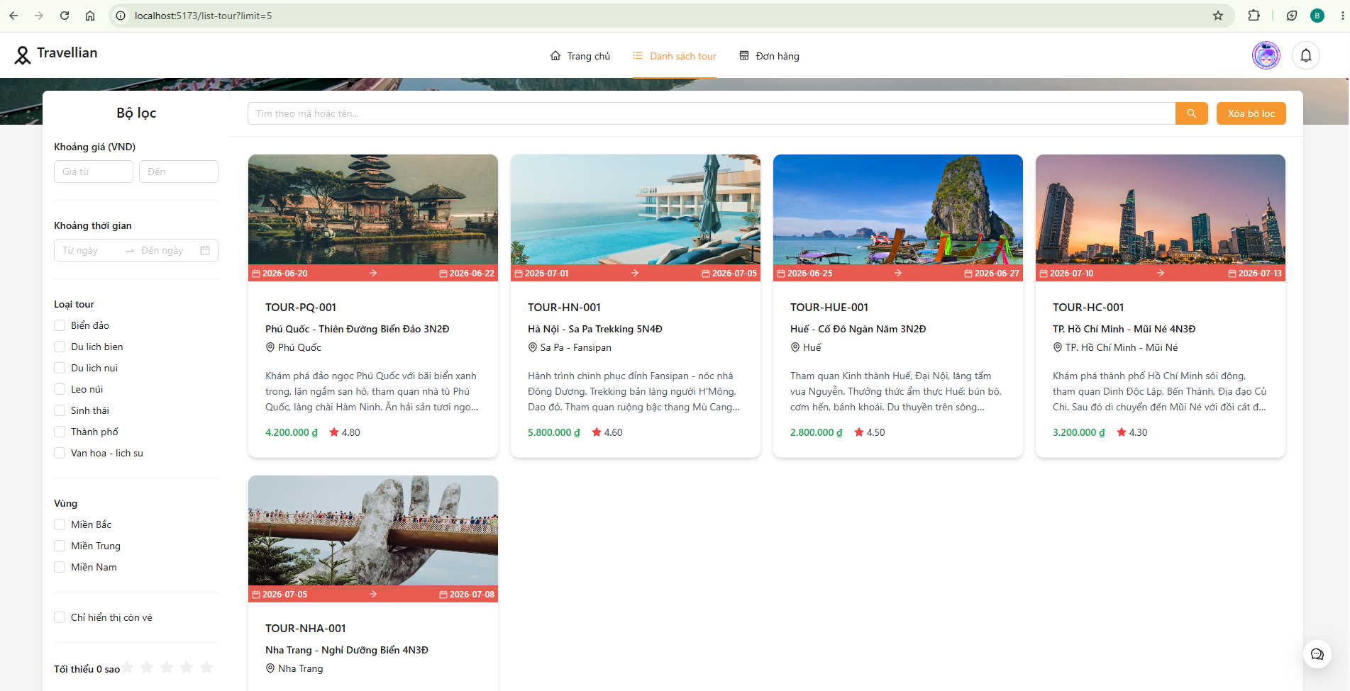 | Pass
 | 10. Kết hợp & Reset
TKDT_47 | Category + vùng + giá | 1. Chọn category 'Tour trong nước' 2. Chọn vùng 'Miền Nam' 3. Nhập giá từ 1.000.000 đến 5.000.000 4. Kiểm tra: kết quả là tour thỏa mãn đồng thời cả 3 điều kiện | Thỏa mãn đồng thời cả 3. |  |  | Pass
TKDT_48 | Full filter | 1. Thiết lập đồng thời: keyword, category, vùng, khoảng giá, khoảng ngày, tích 'Còn chỗ', chọn rating 2. Quan sát: tất cả filter hoạt động cùng lúc, kết quả chính xác | Hoạt động đồng thời. Kết quả chính xác. |  |  | Pass
TKDT_49 | Reset bộ lọc | 1. Thiết lập nhiều bộ lọc khác nhau 2. Click nút 'Xóa bộ lọc' (màu xanh primary, nằm phía trên bên phải) 3. Quan sát: tất cả filter trở về giá trị mặc định, danh sách hiển thị lại toàn bộ tour | Về mặc định. Hiển thị lại toàn bộ. |  |  | Pass
 | 11. Xử lý lỗi & trường hợp đặc biệt
TKDT_50 | Backend down | 1. Vào terminal đang chạy backend (BE), nhấn Ctrl+C để tắt server 2. Refresh lại trang danh sách tour (F5) 3. Quan sát: hiển thị dòng chữ màu đỏ 'Có lỗi xảy ra khi tải dữ liệu.' | Thông báo lỗi. Có 'Thử lại'. |  |  | Pass
TKDT_51 | Slow 3G | 1. Mở DevTools (F12) → Tab 'Network' 2. Click dropdown 'Online' (góc trên bên phải tab Network) → chọn 'Slow 3G' 3. Nhấn F5 để refresh trang 4. Quan sát trong lúc loading: hiển thị Skeleton (khung xám đang nhấp nháy) 5. Khi dữ liệu về: Skeleton biến mất, danh sách tour hiển thị đầy đủ | Skeleton loading. Load xong đầy đủ. |  |  | Pass
TKDT_52 | F5 reload | 1. Nhập 'Đà Lạt' vào ô tìm kiếm, nhấn Enter 2. Nhấn F5 (hoặc Ctrl+R) để reload lại toàn bộ trang 3. Quan sát: trang tải lại bình thường, không bị lỗi 404, không bị mất layout | Tải lại bình thường. |  |  | Pass
TKDT_53 | Back/Forward trình duyệt | 1. Vào danh sách tour (trang danh sách tour) 2. Click vào 1 tour bất kỳ để vào trang chi tiết 3. Nhấn nút 'Back' (←) trên trình duyệt 4. Quan sát: quay lại danh sách tour, dữ liệu hiển thị bình thường 5. Nhấn 'Forward' (→) để kiểm tra | Lịch sử duyệt OK. |  |  | Pass
II. CHI TIẾT TOUR (TOUR DETAIL)
 | 1. Giao diện trang chi tiết
TKDT_54 | Giao diện tổng thể | 1. Từ danh sách tour, click vào 1 tour bất kỳ 2. URL chuyển đến: trang chi tiết tour {id} 3. Quan sát: ảnh đại diện lớn, tên tour, giá tour, đánh giá trung bình 4. Kiểm tra các tab: Overview, Schedule, Location 5. Kiểm tra widget đặt tour bên phải: giá, ô nhập số lượng, nút 'Xác nhận' 6. Cuộn xuống phần đánh giá (reviews) | Ảnh, tên, giá, đánh giá, tabs, nút Xác nhận. |  | 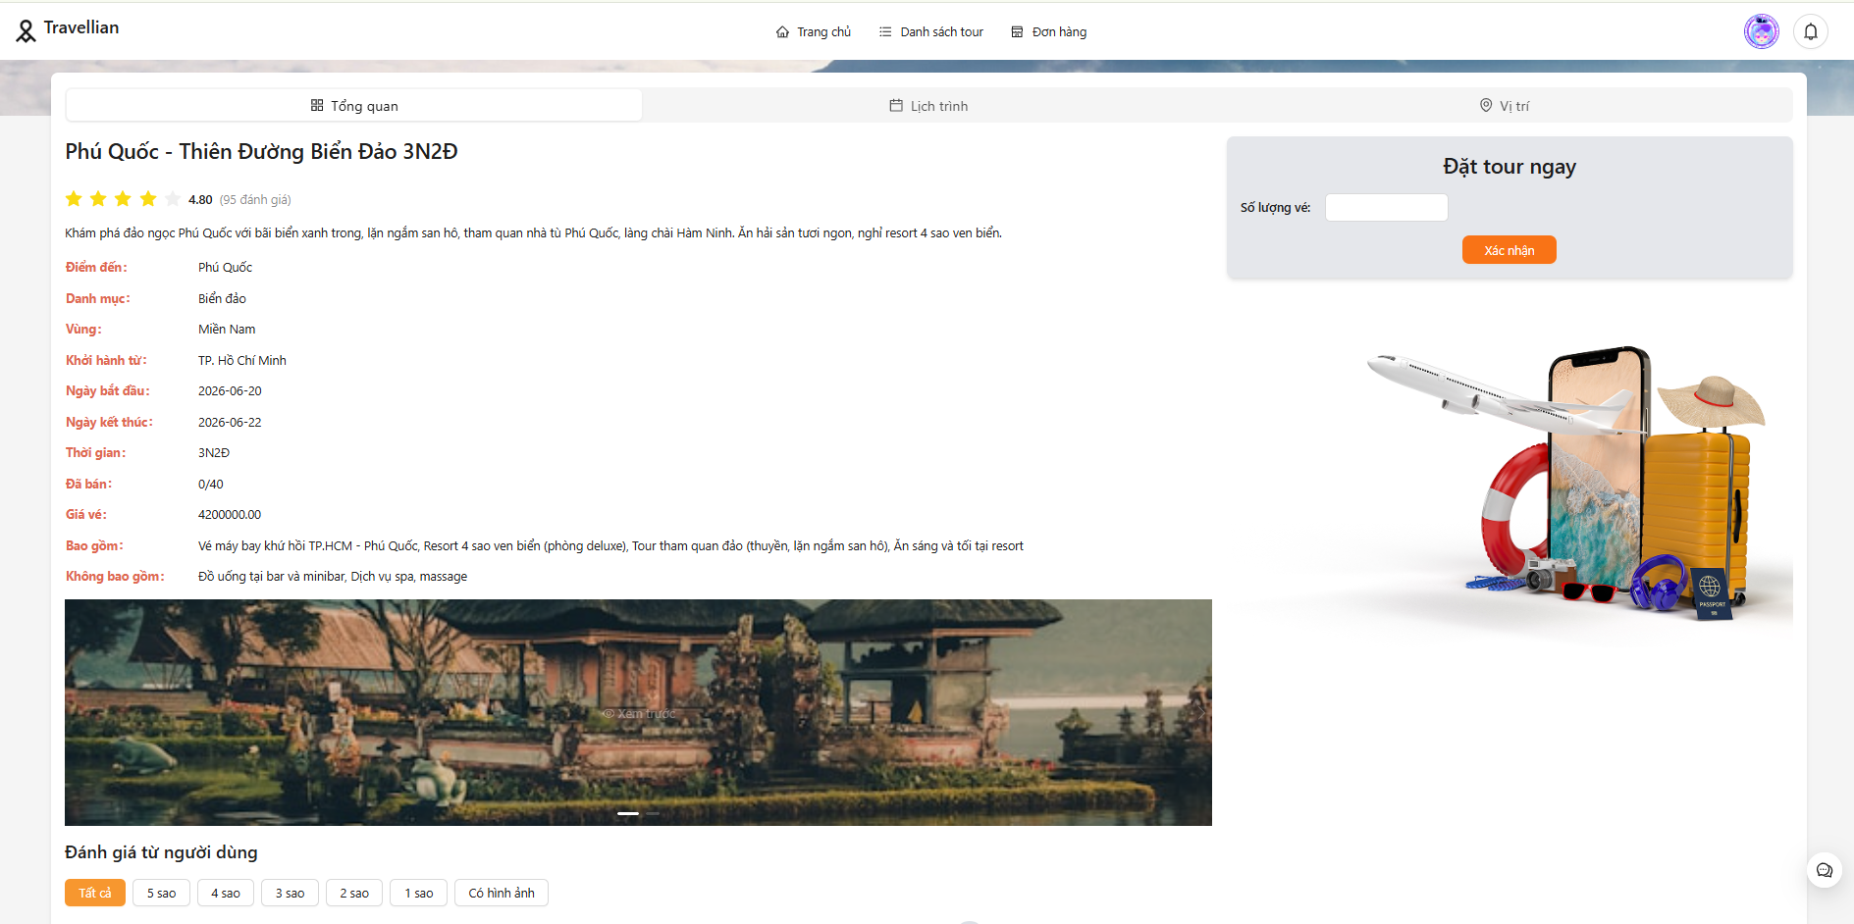 | Pass
TKDT_55 | Tab Overview | 1. Click tab Tổng quan 2. Kiểm tra: mô tả tour (text), danh sách 'Bao gồm' (includes), danh sách 'Không bao gồm' (excludes) 3. Nếu có gallery ảnh, kiểm tra hiển thị | Mô tả, bao gồm/không bao gồm, gallery. |  |  | Pass
TKDT_56 | Tab Schedule | 1. Click tab 'Schedule' (Lịch trình) 2. Kiểm tra: hiển thị danh sách các ngày (day_number: 1, 2, 3...) 3. Mỗi ngày có tiêu đề (title) và mô tả chi tiết (detail) | Lịch trình theo ngày. |  |  | Pass
TKDT_57 | Tab Location | 1. Click tab 'Location' (Bản đồ) 2. Kiểm tra: bản đồ hiển thị vị trí tour dựa trên latitude/longitude 3. Map load thành công (không bị lỗi API key) | Bản đồ vị trí tour. |  |  | Pass
TKDT_58 | Widget đặt tour | 1. Nhìn vào widget bên phải (hoặc phía dưới trên mobile) 2. Kiểm tra: hiển thị giá tour (unitPrice), ô InputNumber để nhập số lượng vé, nút 'Xác nhận' | Giá, ô số lượng, nút Xác nhận. |  |  | Pass
TKDT_59 | Responsive mobile | 1. DevTools → Device Toolbar → iPhone 12 Pro (390x844) 2. Vào trang chi tiết 1 tour 3. Quan sát: bố cục xếp dọc (các thành phần xếp chồng lên nhau) 4. Kiểm tra: ảnh, thông tin, widget đặt tour, tabs đều hiển thị đầy đủ | Bố cục dọc. Đầy đủ thông tin. |  |  | Pass
TKDT_60 | Tour không ảnh | 1. Tìm tour có main_image = null (có thể kiểm tra trong DB) 2. Vào trang chi tiết tour đó 3. Quan sát: hiển thị ảnh placeholder (ảnh mặc định), không bị lỗi broken image (icon ảnh hỏng) | Ảnh placeholder. Không broken image. |  |  | Pass
 | 2. Đánh giá tour (Reviews)
TKDT_61 | Phần đánh giá (có review) | 1. Vào tour đã có đánh giá (có thể chọn tour có số lượng review > 0) 2. Cuộn xuống phần Reviews 3. Kiểm tra: tổng số đánh giá, điểm trung bình (VD: 4.5/5), danh sách các review với rating, nội dung, người đánh giá | Tổng số, điểm TB, từng review. |  | 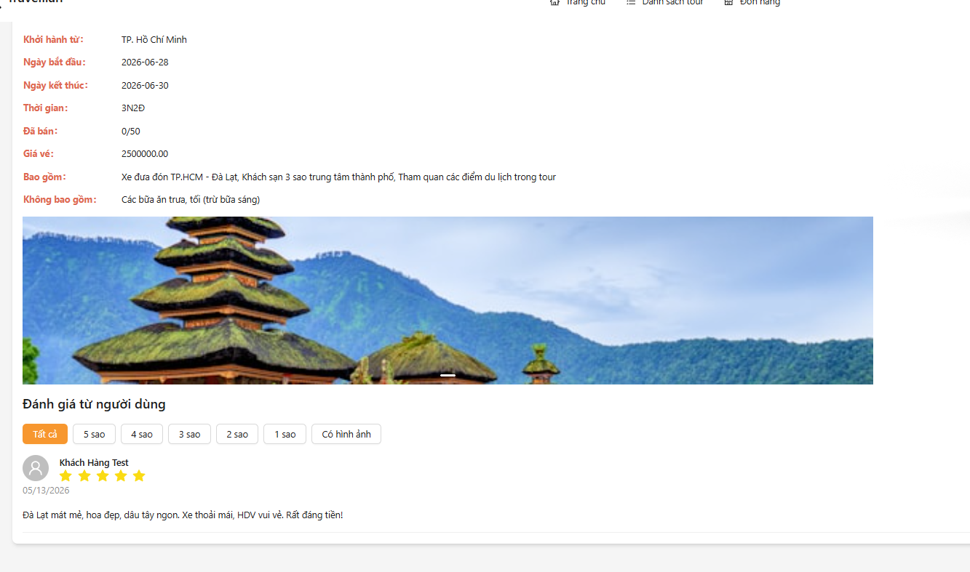 | Pass
TKDT_62 | Lọc review theo sao | 1. Trong phần Reviews, click nút '5 sao' 2. Quan sát: chỉ hiển thị các đánh giá 5 sao | Chỉ review 5 sao. |  |  | Pass
TKDT_63 | Lọc 'Có hình ảnh' | 1. Click nút 'Có hình ảnh' 2. Quan sát: chỉ hiển thị các đánh giá có kèm hình ảnh | Chỉ review có ảnh. |  |  | Pass
TKDT_64 | Tour chưa có review | 1. Tìm tour mới (chưa có ai đánh giá) 2. Vào phần Reviews 3. Quan sát: hiển thị 'Chưa có đánh giá nào' | 'Chưa có đánh giá nào'. |  |  | Pass
III. ĐẶT TOUR
 | 1. Validation
TKDT_65 | Số lượng = 0 | 1. Vào chi tiết tour, widget đặt tour bên phải 2. Click vào ô InputNumber số lượng, nhập 0 (hoặc click nút giảm [-] về 0) 3. Click nút 'Xác nhận' 4. Quan sát: hiển thị message warning 'Bạn chưa chọn số vé. Vui lòng quay lại trang chi tiết để chọn vé.' | Lỗi: 'Số lượng vé phải là số không âm'. |  |  | Pass
TKDT_66 | Số lượng âm | 1. Kiểm tra InputNumber có thuộc tính min=1 không (click nút [-] xem có xuống được 0 hay âm không?) 2. Thử gõ -1 bằng tay vào ô input 3. Quan sát: InputNumber tự động sửa về 1 hoặc không chấp nhận giá trị âm | Lỗi: 'Số lượng vé phải là số không âm'. |  |  | Pass
TKDT_67 | Vượt quá chỗ trống | 1. Chọn 1 tour còn 30 chỗ trống (kiểm tra trong DB) 2. Nhập số lượng = 35 (> chỗ trống) 3. Click 'Xác nhận' 4. Quan sát: BE trả lỗi 'Số lượng vé còn lại của tour chỉ còn 30' | Lỗi: 'Chỉ còn 30 chỗ'. |  |  | Fail | - Hệ thống không kiểm tra số lượng vé còn trống trước khi xử lý đặt tour. Tour TOUR-HN-001 (Hà Nội - Sa Pa Trekking 5N4Đ) chỉ có 30 chỗ trống, nhưng người dùng vẫn có thể nhập số lượng 35 vé và hệ thống hiển thị tổng tiền 203.000.000₫ mà không có cảnh báo hay chặn lại.Lỗi này xảy ra do thiếu logic kiểm tra số lượng vé tồn kho trước khi cho phép đặt — dẫn đến việc đặt tour vượt quá sức chứa cho phép . | 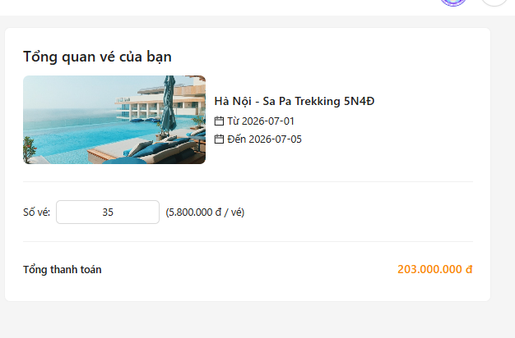
TKDT_68 | Chưa đăng nhập | 1. Logout khỏi tài khoản (nếu đang đăng nhập) 2. Vào chi tiết 1 tour 3. Click 'Xác nhận' 4. Quan sát: chuyển hướng đến trang đăng nhập (trang đăng nhập) 5. Đăng nhập thành công, kiểm tra có quay lại trang chi tiết/payment không | Chuyển login. Sau login về thanh toán. |  |  | Pass
 | 2. Đặt tour thành công
TKDT_69 | Đặt tour (không coupon) | 1. Đăng nhập tài khoản 2. Vào chi tiết tour, nhập số lượng = 2 3. KHÔNG chọn coupon 4. Click 'Xác nhận' 5. Quan sát: tạo booking thành công, hiển thị modal PaymentInfo với mã đơn hàng (MDH{date}-xxxx), tổng tiền = price × 2 | Booking thành công. Mã MDH..., tổng=price×2. |  |  | Pass
TKDT_70 | Kiểm tra đơn hàng sau đặt | 1. Sau khi đặt tour thành công, vào 'Đơn hàng của tôi' 2. Kiểm tra đơn hàng vừa tạo: - Mã đơn: MDH... - Tên tour: đúng tour đã đặt - Số lượng: 2 - Tổng tiền: price × 2 - Trạng thái: 'Chờ thanh toán' (pending) | Mã đơn, tour, sl, tổng, 'Chờ thanh toán'. |  |  | Pass
TKDT_71 | Đặt nhiều tour | 1. Đặt tour A với số lượng 2 vé 2. Quay lại danh sách tour 3. Chọn tour B, nhập số lượng 1 vé, đặt tiếp 4. Vào 'Đơn hàng của tôi' 5. Kiểm tra: có 2 đơn hàng riêng biệt, thông tin không bị lẫn | 2 đơn riêng. Không lẫn. |  |  | Pass
TKDT_72 | Ngày đi >= 2 ngày (hợp lệ) | 1. Chọn tour có start_date >= ngày hiện tại + 2 ngày 2. Đặt tour 3. Quan sát: đặt thành công (BE kiểm tra daysDifference >= 2) | Thành công. |  |  | Pass
TKDT_73 | Ngày đi < 2 ngày (lỗi) | 1. Chọn tour có start_date < ngày hiện tại + 2 ngày (VD: tour khởi hành ngày mai) 2. Thử đặt 3. Quan sát: BE báo lỗi 'Không thể đặt tour này do không còn hướng dẫn viên rảnh... Vui lòng đặt tour trước ít nhất 2 ngày' Lưu ý: message bị lẫn giữa lỗi guide và lỗi ngày (bug từ code) | Lỗi: 'Đặt trước ít nhất 2 ngày'. |  |  | Pass
 | 3. Hủy & xác nhận đơn
TKDT_74 | Hủy đơn chờ thanh toán | 1. Tạo booking mới (chưa thanh toán) 2. Vào 'Đơn hàng của tôi' 3. Click nút 'Hủy' (nếu có) 4. Quan sát: trạng thái chuyển thành 'Đã hủy' (cancelled) 5. Kiểm tra: số chỗ tour được khôi phục | Tour hiện trạng thái 'Đã hủy'. |  |  | Pass
TKDT_75 | Hủy đơn đã xác nhận | 1. Nhờ Admin xác nhận (confirm) booking 2. User vào 'Đơn hàng của tôi' 3. Kiểm tra: nút 'Hủy' có bị ẩn hoặc vô hiệu hóa không? | Nút Hủy bị ẩn/disable. |  |  | Pass
TKDT_76 | Admin confirm booking | 1. Admin đăng nhập → vào trang quản lý Bookings 2. Tìm booking có trạng thái pending, click 'Xác nhận' 3. User kiểm tra: trạng thái chuyển thành 'Đã xác nhận' (confirmed) | Trạng thái 'Đã xác nhận'. |  |  | Pass
TKDT_77 | Admin hoàn thành tour | 1. Admin → booking đã confirmed → click 'Hoàn thành' 2. Kiểm tra: trạng thái 'Đã hoàn thành' (completed) 3. User có thể đánh giá tour này | 'Đã hoàn thành'. Cho phép đánh giá. |  |  | Pass
IV. COUPON (MÃ GIẢM GIÁ)
 | 1. Coupon hợp lệ
TKDT_78 | Giảm % (SALE10) | 1. Chọn tour giá 4.200.000đ, nhập số lượng = 2 2. Tại dropdown chọn coupon (Select component), chọn 'SALE10' (giảm 10%) 3. Quan sát: discount hiển thị = 840.000đ (10% × 8.400.000đ) 4. Tổng tiền = 8.400.000 - 840.000 = 7.560.000đ | Giảm 840k. Tổng=7.560.000đ. |  | 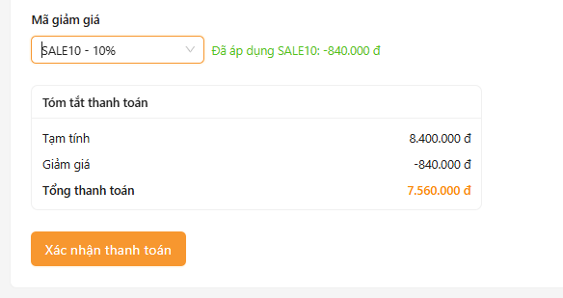 | Pass
TKDT_79 | Giảm tiền cố định (GIAM100K) | 1. Chọn tour 2.000.000đ, số lượng = 1 2. Chọn coupon 'GIAM100K' (discount_amount = 100.000đ) 3. Quan sát: giảm 100.000đ 4. Tổng = 2.000.000 - 100.000 = 1.900.000đ | Giảm 100k. Tổng=1.900.000đ. |  |  | Pass
TKDT_80 | Discount_limit (giới hạn giảm) | 1. Tour 10.000.000đ, chọn coupon có discount_percent=50% và discount_limit=500.000đ 2. Quan sát: giảm 500.000đ (theo discount_limit), không phải 5.000.000đ (50%) Lưu ý: discount_limit cần được FE/BE validate - nếu FE không check, BE sẽ check khi tạo booking | Giảm 500k (max), không phải 5tr (50%). |  |  | Pass
 | 2. Coupon không hợp lệ
TKDT_81 | Mã không tồn tại | 1. Nhập mã coupon không tồn tại (VD: 'XYZ123') 2. Quan sát: FE hoặc BE trả lỗi 'Mã giảm giá không tồn tại hoặc đã bị vô hiệu hóa' | Lỗi: 'Mã không tồn tại hoặc đã vô hiệu'. |  |  | Pass
TKDT_82 | Coupon hết hạn | 1. Nhập mã coupon 'OLDCODE' (đã hết hạn: expire_at = 01/01/2020) 2. Quan sát: hiển thị lỗi 'Mã giảm giá đã hết hạn' | Lỗi: 'Mã đã hết hạn'. |  |  | Pass
TKDT_83 | Coupon hết lượt dùng | 1. Nhập mã coupon có max_use = 0 (đã hết lượt) 2. Quan sát: hiển thị lỗi 'Mã giảm giá đã hết lượt sử dụng' | Lỗi: 'Mã đã hết lượt sử dụng'. |  |  | Pass
TKDT_84 | Coupon bị vô hiệu hóa | 1. Nhập mã coupon có is_active = false (bị vô hiệu hóa bởi admin) 2. Quan sát: hiển thị lỗi 'Mã giảm giá không tồn tại hoặc đã bị vô hiệu hóa' | Lỗi: 'Mã không tồn tại hoặc bị vô hiệu'. |  |  | Pass
 | 3. Xử lý coupon
TKDT_85 | Hủy áp dụng coupon | 1. Áp dụng coupon (chọn từ dropdown) 2. Click 'Hủy' coupon hoặc chọn lại option mặc định (không coupon) 3. Quan sát: discount về 0, tổng tiền trở về giá trị ban đầu | Tổng về ban đầu. Có thể nhập coupon khác. |  |  | Pass
TKDT_86 | Để trống rồi Áp dụng | 1. Không chọn coupon nào (để mặc định) 2. Click 'Xác nhận' 3. Quan sát: tạo booking thành công không có coupon, tổng tiền = subTotal | Báo 'Vui lòng nhập mã' hoặc bỏ qua. |  |  | Pass
TKDT_87 | Giảm > tổng tiền (không âm) | 1. Tour 100.000đ, chọn coupon giảm 200.000đ 2. Quan sát: tổng tiền = 0đ (không âm) Code BE có Math.max(0, totalPrice) nên tổng không xuống âm | Tổng=0đ. Không âm. |  |  | Pass
TKDT_88 | Chỉ 1 coupon/đơn | 1. Chọn coupon A (VD: SALE10) 2. Sau đó chọn coupon B (VD: GIAM100K) 3. Quan sát: coupon B ghi đè coupon A, chỉ 1 coupon được áp dụng, discount là của coupon B | Coupon 2 ghi đè coupon 1. |  |  | Pass
TKDT_89 | Dùng lại coupon (cùng user) | 1. Đặt tour A với coupon SALE10 thành công 2. Đặt tour B, chọn lại SALE10 3. Quan sát: nếu coupon còn lượt (max_use > used_count) thì OK, nếu hết thì báo lỗi | Tùy chính sách: cho phép hoặc báo 'Đã dùng'. |  |  | Pass
 | 4. Kiểm tra giá trị giảm
TKDT_90 | 1 vé + coupon % | 1. Tour 2.000.000đ × 1 vé, chọn SALE10 (10%) 2. Kiểm tra: discount = 200.000đ, tổng = 1.800.000đ 3. Xem chi tiết: giá gốc, số giảm, tổng sau giảm hiển thị rõ ràng | Tổng=1.800.000đ. |  |  | Pass
TKDT_91 | Nhiều vé + coupon % | 1. Tour 2.000.000đ × 3 vé, chọn SALE10 (10%) 2. Kiểm tra: discount = (2tr×3) × 10% = 600.000đ, tổng = 6.000.000 - 600.000 = 5.400.000đ 3. Xác nhận: giảm tính trên tổng số vé | Tổng=5.400.000đ. Giảm trên tổng vé. |  |  | Pass
TKDT_92 | Đặt+coupon→kiểm tra đơn | 1. Đặt tour với coupon SALE10 thành công 2. Vào 'Đơn hàng của tôi' 3. Click vào đơn hàng để xem chi tiết 4. Kiểm tra: mã coupon đã dùng, số tiền giảm, tổng tiền sau giảm hiển thị chính xác | Hiển thị coupon, tiền giảm, tổng sau giảm. |  |  | Pass

